文献记录总表
序号 | 填写状态 | 调研人 | 分配方向 | 优先级 | 文献题目 | 作者 | 年份 | 期刊/会议 | DOI/arXiv/链接 | 研究对象/任务 | 方法类别 | 解决的核心问题 | 核心方法 | 主要贡献 | 实验平台/数据集 | 评价指标 | 主要结果 | 相比前人改进 | 局限性 | 可引出的后续研究 | 与其他文献逻辑关系 | 综述中可支撑的观点 | 目标章节 | 引用编号 | 是否已读原文 | 备注 | 列1
1 | 待复核 | 席雅宁 | Teleoperation | 高 | iCub3 Avatar System: Enabling Remote Fully-Immersive Embodiment of Humanoid Robots | Stefano Dafarra, Ugo Pattacini, Giulio Romualdi, Lorenzo Rapetti, Riccardo Grieco, Kourosh Darvish, Gianluca Milani, Enrico Valli, Ines Sorrentino, Paolo Maria Viceconte,Alessandro Scalzo, Silvio Traversaro,Carlotta Sartore, Mohamed Elobaid, Nuno Guedelha, Connor Herron,Alexander Leonessa, Francesco Draicchio, Giorgio Metta,Marco Maggiali, Daniele Pucci | 2024 | Science Robotics | https://www.science.org/doi/10.1126/scirobotics.adh3834 | 使人能够远程、完全沉浸式地具身人形机器人 iCub3，包括运动、操纵、语音和面部表情等，并具有全面的感官反馈，包括视觉、听觉、触觉、重量和触摸模式；验证任务：1) 远程参观威尼斯建筑双年展（操作员在热那亚，机器人在威尼斯，距离约 290km）；2) 远程参加 We Make Future 展会（距离约 300km，在约 2000 名观众前表演）；3) ANA Avatar XPrize 半决赛（总分 95/100，第二名）；4) ANA Avatar XPrize 总决赛（第 14 名，是唯一成功利用双足行走的团队） | Avatar / Telexistence 系统（包含遥操作接口 + 遥感知接口 + 通信层）；机器人控制采用模块化分层控制 | 现有 Avatar 系统多采用轮式或混合腿-轮配置，人形机器人 Avatar 系统缺乏完整的全身远程具身能力；本文目标是让人能够远程、完全沉浸式地具身人形机器人，涵盖行走、操作、语音、面部表情，并提供视觉、听觉、触觉、重量、触摸等多模态感官反馈 | 1) 遥操作接口：操作员穿戴多种设备（VIVE Pro Eye 头显、面部追踪器、追踪器、SenseGlove 力反馈手套、Cyberith Virtualizer 全向跑步机、iFeel 触觉服和鞋子），通过重定向算法控制机器人全身（头部、手臂、手、躯干、腿部、眼睛、眼睑）； 2) 遥感知接口：机器人传感器（力/力矩传感器、触觉皮肤、相机、麦克风）数据反馈给操作员（视觉通过头显、听觉通过耳机、触觉通过手套震动、重量通过 iFeel 节点调制震动、触摸通过皮肤触觉触发震动）； 3) 机器人 iCub3：高 125cm，重 52kg，54 个自由度（包括手和眼睛），配备 8 个六轴力/力矩传感器、触觉皮肤、4K 摄像头、深度相机； 4) 三层控制架构：轨迹优化层（生成脚步位置和时间）、简化模型控制层（基于 LIPM 生成规划重心（CoM）和零力矩点（ZMP）轨迹）、全身 QP 控制层（生成关节位置参考，优先级：脚位姿 > CoM > 躯干方向 > 重定位关节位置） | 本文提出了一个完整的、通用的化身系统，并进行了长距离验证。 （1）硬件平台：推出了 iCub3 类人机器人。这是 iCub 平台经过约15年发展后的最新版本，尺寸更大，针对移动和物理交互任务进行了优化。 （2）系统与验证 系统特性： 轻量级与非侵入式：采用定制的轻量级穿戴设备（iFeel，用于动作和力追踪）。 全方位映射（完全重定向（Fully retargeted）））：不仅映射操纵和移动，还首次实现了声音和面部表情的同步传输。 多模态反馈：操作员接收视觉、听觉和触觉（重量、触摸）反馈。 自主与控制的平衡：机器人负责保持自身平衡，操作员负责发出动作指令。 远距离验证：系统在相隔数百公里（如热那亚到威尼斯约290公里，热那亚到里米尼约300公里）的情况下进行了测试。 应用场景/测试： 远程参观：操作员远程控制 iCub3 参观威尼斯建筑双年展意大利馆（测试物理交互和具身感）。 远程协作演出：与远程参与者进行物理协作，并在2000名观众面前表演。 ANA XPrize 半决赛：专注于最大化存在感和共享情境感知。 ANA XPrize 决赛：专注于复杂移动和重型/纹理物体的操作。 | iCub3人形机器人；操作员设备：VIVE Pro Eye 头显 + 面部追踪器 + 追踪器 + SenseGlove DK1 力反馈手套 + Cyberith Virtualizer Elite 2 全向跑步机 + iFeel 触觉服和鞋子 | 视频演示（参观、舞台表演、比赛任务完成情况）；XPrize 半决赛总分（95/100，第二名）；手部笛卡尔误差（约 5cm）；力/力矩传感器测量（垂直力约 0-20N）；CoM 跟踪轨迹；纹理分类器准确率（78%）；网络延迟（<25ms）；手部重定位延迟（约 0.5s） | 远程参观威尼斯：操作员成功让 iCub3 行走、与人互动、微笑、闭眼、触摸展品、感知被触摸；We Make Future：机器人成功携带约 0.5kg 盒子行走，F/T 传感器测量到外力；XPrize 半决赛：总成绩 95/100，第二名；手部笛卡尔误差约 5cm，重定位延迟约 0.5s；重量任务中 F/T 传感器测量的垂直力约 20N；纹理分类器准确率 78%；XPrize 总决赛：是唯一成功利用双足行走完成任务的团队（最终排名第 14，因机器人与门柱碰撞摔倒）；系统在外部推力干扰下能保持平衡 | 1）完全重定向（Fully retargeted）：操作员的所有动作（包括移动意图 locomotion intents）都映射到机器人上。 2）分工明确（Division of labor）： 操作员：专注于控制（不再需要穿笨重的外骨骼去管平衡）。 机器人：自主负责保持平衡（in charge of keeping its balance）。 3）多模态反馈（Haptic feedback）： 当机器人与环境互动时，会给操作员提供触觉和振动触觉反馈，增强真实感。 配置上：作者提出了一种“完整的（complete）”化身系统，其核心突破在于： 形态选择：利用人形机器人（humanoid robot）作为载体。 情感交互：不仅控制动作，还考虑了情感层面（emotional aspects），允许操作员控制机器人的面部表情。 全身控制与反馈：操作员可以控制机器人的操作和移动能力，同时在机器人被触摸时能接收到触觉反馈（haptic feedback）。 长距离测试：系统在操作员与机器人相隔数百公里的情况下进行了测试，验证了其鲁棒性。 通过对比：系统更先进、更人性化。 另外ANA Avatar XPrize竞赛为Avatar系统提供了试验场。大多数团队采用轮式配置，或混合腿轮解决方案。使用轻量级商用VR设备，或者定制的外骨骼。而作者的团队是唯一一支在决赛阶段使用双足行走完成任务的队伍，并且使用的是一套轻量级的操作员设备（结合了商用和定制穿戴式设备）。 | 1. 操作员系统 (Operator system) 高认知负荷：系统要求操作员同时直接控制机器人的多种行为，导致持续的、沉重的认知负担。 空间感知困难：操作员难以准确判断自身动作在远程空间中的实际占据情况（深度感知和实际位置估计）。 平衡干扰：在 XPrize 试运行中，当操作员通过摄像头看到自己的身体时，会产生失去平衡的错觉，这引发了对“为支撑操作员而牺牲一定沉浸感”的担忧。 2. 视频流延迟 (Lag of the video stream) 延迟影响：视觉反馈的延迟导致操作员变得更加谨慎，增加了任务执行时间，进而增加了认知负荷。 动作过冲 (Overshoot)：在进行精细操作时，操作员看着机器人手部进行操作，但由于视觉系统延迟，机器人的动作可能会“过冲”操作员的实际意图。 反馈不同步：视觉（低频/延迟）与触觉（高频/低延迟）反馈之间的不同步，进一步增加了认知负荷。虽然触觉频率更高，但这种错位会让人困惑。 3. 通信层 (Communication layer) Wi-Fi 硬件缺陷：安装在机器人上的 Wi-Fi 天线太小，信号接收能力差。 网络波动：在决赛这种电子设备密集的环境下，自然干扰较多，导致音频和摄像头画面出现强烈延迟和频繁掉线。 压缩策略不足：目前音频不压缩，图像恒定速率压缩。由于场地信号强度变化大，应采用可变速率压缩算法来优化传输。 4. 化身本体 (Avatar) 双足稳定性：人形机器人本身具有固有的“不稳定性”，任何故障或意外干扰都可能导致摔倒。 传感器匮乏：为了节省成本，iCub3 减少了外感知传感器（仅有摄像头和躯干的 Realsense），限制了操作员感知机器人周围近距离障碍物的能力，在拥挤或精细环境中存在风险。 运动非连续性：机器人的运动受限于脚步位置，操作员无法自由放置脚步，且双足行走必然伴随左右交替，这使得运动看起来不可预测。 5. 手部设计 (Hands) 机械结构限制：为了精细操作轻物体，iCub3 的手部电机空间有限，导致无法容纳大扭矩电机。 无力举重：难以抓取和激活较重的物体（如电钻，重 2.5kg，触发力需 15N），因为手腕/手机制不够强壮。 缺乏模块化：手部过于复杂且难以快速修改。面对突发任务（如临时需要抓握某个零件），由于加工新部件耗时太长，无法灵活调整。 | 1) 减少视频流延迟的技术（如更高效的压缩算法，可变码率压缩）； 2) 多模态反馈的同步问题（触觉反馈比视觉反馈延迟低，但不同步增加认知负荷）； 3) 共享自主权（如自主避障、脚步位置选择）减轻操作者认知负荷； 4) 更模块化的机器人手部设计，便于根据任务快速调整； 5) 跌倒恢复策略和步态恢复算法； 6) 更鲁棒的无线通信方案（更大天线、多频段）； 7) 更丰富的异感知传感器（如 LiDAR）用于避障 |  | 1) iCub3 Avatar System 是首个实现远程、完全沉浸式人形机器人具身的完整 Avatar 系统，涵盖行走、操作、语音、面部表情，并提供视觉、听觉、触觉、重量、触摸五类感官反馈，在 ANA Avatar XPrize 半决赛中获得第二名。 2) 轻量、非侵入式操作员设备（无外骨骼）可提高系统透明度和沉浸感，以较高物理应力为代价换取更大的运动自由度和临场感，是人形机器人 Avatar 设备设计的关键权衡。 3) 机器人自主平衡控制与操作员运动重定向的解耦设计（机器人负责稳定性，操作员负责高层运动意图）是人形机器人 Avatar 系统的关键技术选择，使操作员无需担心机器人跌倒。 4)多模态感官反馈（特别是触觉、重量、触摸）是增强操作员临场感和任务表现的核心：触摸反馈使操作员能感知被远程触碰，重量反馈通过振动强度传递物体重量信息，传感器化皮肤使纹理识别准确率达 78%。 5) iCub3 是唯一在 ANA Avatar XPrize 总决赛中成功利用双足行走的团队，证明了双足人形机器人在 Avatar 系统中的可行性，区别于其他团队的轮式或混合腿-轮配置。 6)人形机器人 Avatar 面临手部机械复杂性与任务需求的根本性权衡：灵巧手适合精细操作但难以承受重物（如 2.5kg 钻机），模块化设计是未来改进方向。 |  |  | 是
2 | 待复核 | 席雅宁 | Teleoperation | 高 | Teleoperation of Humanoid Robots: A Survey | Kourosh Darvish, Luigi Penco, Joao Ramos, Rafael Cisneros, Jerry Pratt, Eiichi Yoshida, Serena Ivaldi, Daniele Pucci | 2023 | TRO | https://ieeexplore.ieee.org/abstract/document/10035484 | 对人形机器人遥操作领域的系统性综述。涵盖：遥操作系统的通用架构（传感器→重定向→通信→控制→反馈）、人机接口设备（运动捕捉、IMU、外骨骼、VR/AR、GUI等）、反馈模态（视觉、触觉、平衡反馈、听觉）、重定向与控制方法（简化模型、全身控制、ZMP、DCM、动量控制）、通信延迟与稳定性（无源性、波变量）、辅助遥操作（共享控制、监督控制、双边控制）、评估指标（可用性、情境感知、工作负荷、临场感）、应用场景（远程存在、危险环境、制造、医疗护理、太空、服务机器人） | 综述论文 | 人形机器人遥操作领域缺乏系统性综述。人形机器人因其高自由度、非线性、混合动力、欠驱动等特性，遥操作面临独特挑战。本文旨在全面概述人形机器人遥操作的技术现状，包括系统架构、设备、重定向与控制方法、通信问题、评估指标及应用场景，为该领域研究人员提供系统性参考 | 1) 系统架构：提出通用架构（用户→传感器→重定向→通信→机器人控制+反馈回路）；2) 设备分类：按测量类型（运动学、动力学、生理信号）和反馈类型（视觉、触觉、平衡、听觉）系统梳理现有设备；3) 控制方法分类：按重定向与规划（GUI路径规划、上下肢/全身重定向）、稳定器（ZMP、DCM-ZMP、接触力）、全身控制（逆运动学、逆动力学、动量控制）、底层关节控制分类；4) 通信分析：从传输延迟、失真、无源性、稳定性角度分析；5) 评估体系：引入可用性（SUS）、情境感知（SAGAT）、工作负荷（NASA-TLX）、临场感等评估指标；6) 应用场景：识别6大应用领域及各自挑战 | 1) 首次系统性综述人形机器人遥操作领域，涵盖从传感器到控制再到评估的完整架构；2) 提出通用架构图，将遥操作系统分解为人类测量→重定向→通信→机器人控制→反馈的闭环；3) 系统总结了重定向与控制的三种稳定化方法（ZMP、DCM-ZMP、接触力）和四种全身控制方法；4) 详细讨论了通信延迟对人形机器人遥操作的特殊影响（如LIPM的临界延迟与CoM高度的关系）；5) 引入人因工程评估指标（可用性、情境感知、工作负荷、临场感）为人形机器人遥操作系统设计提供指导；6) 识别六大应用场景（远程存在、危险环境、制造、医疗护理、太空、服务机器人）及各自技术挑战；7) 提供了表I（主要工作与技术）和表II（评估指标）的系统性对比 | 综述论文 | 本文系统评价了遥操作系统的评估指标：1) 可用性：ISO 9241定义的有效性、效率、满意度，使用SUS量表；2) 情境感知：Endsley三级模型（感知、理解、预测），使用SAGAT探针法；3) 工作负荷：使用NASA-TLX和SWAT多维度主观评分法，以及生理测量（心率、眼动、脑电、皮肤电导）；4) 临场感/参与度/沉浸感：使用ITC临场感量表、Witmer & Singer临场感问卷；5) 表II总结了15篇工作的评估指标使用情况（满意度、工作负荷、可用性等） | 1) 人形机器人遥操作与轮式或机械臂遥操作本质不同，因其欠驱动、非线性、混合动力学特性，稳定性是关键挑战；2) 现有重定向方法分为：基于GUI的高层路径规划、基于连续测量的低层重定向（下肢脚步生成、上肢任务空间/构型空间重定向、全身重定向）；3) 稳定器分为ZMP方法（限于平坦地面，不适应高扰动）、DCM-ZMP方法（可用于非平坦地面）、接触力方法；4) 通信延迟的临界值与机器人CoM高度相关，CoM越低，可容忍延迟越小；5) 共享控制可提高性能， α=max(0,1−d/D)的混合策略在接近目标时增强机器人自主性；6) 评估文献中较少使用生理和行为测量，多依赖主观问卷；7) ANA Avatar XPrize 和 DRC Robotics Challenge 是推动该领域的重要竞赛 | 相比 Goodrich 2007 的 HRI 综述和 Hokayem 2006 的双边遥操作综述，本文专注于人形机器人的独特挑战（平衡、欠驱动、全身协调）；相比 2013 年 Goodrich 的综述，本文更新了过去十年的技术进步（如 DRC、Avatar XPrize、RL-based 方法）；相比 Sugihara 2020 等动力学综述，本文覆盖了从设备到控制再到人因评估的完整链路；首次将评估指标（可用性、情境感知、工作负荷、临场感）系统引入人形机器人遥操作文献 | 本文为综述论文，局限性主要体现在识别的研究空白：1) 大多数重定向和控制方法基于简化模型（如固定 CoM 高度、忽略角动量），限制了敏捷运动的实现；2) 将人的角动量重定向到机器人是开放问题；3) 基于 MPC 的非线性非凸优化计算量大，且难以泛化到不同环境；4) 数据驱动方法（RL、神经网络）尚未有效应用于同时解决全身重定向和控制；5) 评估研究中生理和行为测量使用不足；6) 人形机器人的延迟问题（特别是平衡相关）尚未得到充分研究；7) 非专家用户的系统易用性是未充分解决的问题 | 1) 将 MPC 与学习结合，解决非线性非凸优化问题；2) 使用 RL 同时实现全身重定向与控制，通过奖励项强制人-机器人运动相似性；3) 数据驱动的中心动力学预测用于接触规划；4) 研究角动量重定向问题；5) 使用深度神经网络解决 Sim-to-Real 转移问题（如识别真实机器人执行器动力学）；6) 更多使用生理测量（EEG、眼动、心率、皮电）评估遥操作系统的认知负荷和情境感知；7) 针对非专家用户的接口设计和可用性研究；8) 在不同应用场景下自动化程度与人机共享控制的权衡研究 | 综述 | 1) 人形机器人遥操作的核心挑战源于其非线性、混合、欠驱动动力学，以及双足固有的不稳定性；2) 现有重定向方法多基于简化模型（LIPM），假设固定 CoM 高度、忽略角动量，限制了动态敏捷运动的实现；3) 稳定器主要分为 ZMP、DCM-ZMP 和接触力三类，各有适用范围（ZMP 限于平坦地面，DCM 可扩展至非平坦）；4) 通信延迟的临界值与机器人 CoM 高度正相关，CoM 越低，系统对延迟越敏感；5) 共享控制与监督控制是提高遥操作效率和降低操作员负荷的有效手段；6) 人形机器人遥操作系统的评估应纳入可用性、情境感知、工作负荷、临场感等指标，而不仅仅是任务完成率 |  |  | 是
3 | 待复核 | 席雅宁 | Teleoperation | 中 | Deep Imitation Learning for Humanoid Loco-manipulation through Human Teleoperation | Mingyo Seo; Steve Han; Kyutae Sim; Seung Hyeon Bang; Carlos Gonzalez; Luis Sentis；Yuke Zhu | 2023 | 2023 IEEE-RAS 22nd International Conference on Humanoid Robots (Humanoids) | https://ieeexplore.ieee.org/abstract/document/10375203 | 人形机器人的 loco-manipulation（全身移动操作）技能学习 仿真任务（Door 环境：走向门、解锁门锁、推门；Workbench 环境：走向推车、锤子 pick-and-place、推推车）；真实世界任务（Tool pick-and-place、移除喷雾罐盖子） | 深度模仿学习（Imitation Learning）+ 分层架构（高层 visuomotor policy + 低层 whole-body controller）+ 行为克隆 | 1) 人形机器人是浮动基座系统，需要在物理交互中保持平衡，接触丰富任务增加不确定性和控制复杂性；2) 标准遥操作接口缺乏触觉和本体感知模态；3) 人形机器人高自由度导致大动作空间，提高数据需求和计算负担。本文通过分层架构（高层策略输出任务空间命令 + 低层 whole-body controller 执行）解决 | 提出 TRILL框架，两层层级结构（核心创新） 高层策略 神经网络策略π_H(u_t | s_t) ↓ 输出：任务空间指令 u_t 低层控制器 全身控制器π_L(a_t | s_t, u_t) ↓ 输出：关节力矩 a_t 机器人执行 从人类演示中学习人形机器人的感觉运动策略：人类示教层；中间控制层全身控制器 WBC；策略学习层使用深度模仿学习算法，从人类演示数据中训练策略，稳定执行的闭环 | 1. 提出 TRILL 框架，首次在真实人形机器人上实现基于深度模仿学习的复杂 loco-manipulation。 2. 设计了 VR 遥操作数据采集 + 全身控制的演示采集系统，降低遥操作难度与风险。 3. 在仿真和真实 DRACO 3 上验证了多种任务，成功率显著优于基线。 | 仿真平台：MuJoCo；真实机器人：DRACO 3；遥操作设备：Meta Oculus Quest 2（头显 + 手部控制器）；传感器：机器人头部立体相机（400×300 RGB 图像，用于 policy 观测）；数据集：每个任务 250 条演示轨迹（仿真和真实分别收集）；观测空间：立体图像、手部位置（14D）、脚部位置（14D）、控制器状态机（1D）、关节位置 sin/cos（54D）、关节角速度（27D）；动作空间：手部 setpoints（14D）、抓取动作（2D）、 locomotion 指令（1D，6 种预定义步态类型） | 1) 任务成功率（full success）：机器人在时限内完成指定目标，不跌倒、不与物体发生不良碰撞；2) 部分成功率（partial success）：完成目标但有不良碰撞或部分完成；3) NASA-TLX 工作负荷评估（主观评估，6 个维度）；4) 任务完成时间（completion time）；5) 手部位置误差（0.082 ± 0.032 m）和手部方向误差（22.2 ± 10.9°）；6) 控制延迟（122 ± 190 msec，真实系统） | 仿真测试：在自由空间运动、操纵、机车操纵三类任务中，成功率分别达到 96%、80%、92%，显著优于最先进的基线方法（高出 28%）。 真实世界部署：成功部署到 DRACO 3 机器人上，在接触密集的操纵任务中达到了 85% 的平均成功率。 这是首次成功应用深度模仿学习来学习人形机器人复杂操作任务的视觉-运动策略。 | 1）相比纯全身控制方法（如 IHWBC），引入模仿学习实现任务级自动化，不是每次都需要人工遥操作；2）相比 Mandlekar 等人在机械臂上的 BC-RNN，首次将分层动作抽象（手部位姿 + 步态指令）应用于人形机器人 loco-manipulation，解决了高自由度 + 浮基稳定性两大难点；3）相比纯遥操作（如 iCub3 等工作），实现了从演示到自主策略学习，而不是依赖在线人工控制。 | 1）步态指令仍为预定义离散动作（如前进 0.2m、左转 18°），不是连续、自适应步态生成；2）高层策略输出频率较低（20 Hz），依赖低层控制器进行插值与稳定，对控制器质量高度敏感；3）未解决跨形态/跨任务的泛化问题，每个任务需单独采集 250 条演示；4）真实实验中控制延迟较大（122±190 ms），虽未导致失败但影响操作员体验。 | 长时任务：扩展到更长时间跨度的任务链 策略泛化：提高跨任务、跨形态的泛化能力 连续步态：从离散步态指令升级为连续参数（步长、步频） 离线强化学习：在演示数据基础上进一步优化策略鲁棒性 | ？在传统 whole-body control 和模仿学习之间架桥，为高维人形机器人 loco-manipulation 提供数据高效的解决方案 | 1) 人形机器人的 loco-manipulation 可以通过分层架构（高层 visuomotor policy + 低层 whole-body control）有效学习；2) VR 遥操作接口结合任务空间抽象（手部 setpoints + 预定义步态）可以降低人形机器人演示收集的难度；3) 模仿学习需要解决人形机器人高维动作空间和浮动基座动力学的挑战；4) 真实人形机器人部署面临控制延迟、传感器噪声、基座状态估计误差等挑战，但这些可以通过鲁棒的低层控制器部分缓解 |  |  | 是
4 | 待复核 | 席雅宁 | Teleoperation | 高 | Learning Human-to-Humanoid Real-Time Whole-Body Teleoperation | Tairan He; Zhengyi Luo; Wenli Xiao; Chong Zhang; Kris Kitani; Changliu Liu；Guanya Shi | 2024 | IROS | https://ieeexplore.ieee.org/abstract/document/10801984 | 使用 RGB 摄像头实时遥操作全尺寸人形机器人（Unitree H1），执行动态全身动作，包括：行走、后退跳跃、踢球、转身、挥手、推、拳击、推婴儿车、接住盒子并转身放入垃圾桶 | 基于强化学习（RL）的全身运动模仿 ； Sim-to-Real 迁移 ；特权模仿器数据清洗 | 1. 以往的工作要么依赖昂贵的全身动捕服或力传感器，要么只能控制上半身，缺乏对全尺寸人形机器人进行实时、全身控制的有效方案。 2. 缺乏可行性筛选过的人类运动数据 3. 仿真状态空间与真实世界可获取信息不匹配 4. 仿真到真实的动力学鸿沟 |  | 1. 自动化数据筛选：提出了一种可扩展的“Sim-to-Data”流程，能从大规模人类动作中自动提取适合人形机器人的可行动作集。 2. 鲁棒的策略模型：实现了从仿真到现实的无缝迁移，训练出的控制器能适应真实世界的物理不确定性。 3. 低成本实时系统：构建了一个仅需 RGB 相机和 3D 姿态估计的端到端系统，成功在真实机器人（DRACO 3）上实现了多种复杂全身动作的实时遥操作。 | 机器人：Unitree H1 全尺寸人形机器人（19 个主动自由度，动作空间 19 维）；仿真器：未明确命名（基于物理仿真）；数据集：AMASS（40 小时运动捕捉，13k 序列），重定向后得到 10k 序列，经 sim-to-data 清洗后得到 ~8.5k 序列；真实世界部署：1080P 网络摄像头（30Hz）+ HybrIK 3D 姿态估计 + 运动捕捉系统（50Hz，提供根部线速度真值）+ H1 内置传感器（200Hz）；泛化评估：空间泛化（随机物体姿态）、未见物体泛化（不同形状、大小、颜色） | 1.Succ（成功率）：平均体距 > 0.5m 视为失败 2.全局 MPJPE：全局坐标系下的平均关节位置误差 3.局部 MPJPE：除去根部平移后的相对关节位置误差 4.加速度误差、速度误差；真实世界：定性展示（视频 + 图片）以及鲁棒性测试（外部推力干扰下保持平衡） | 仿真：H2O 完整系统在 uncleaned 数据集上成功率为 72.5%，显著高于无 sim-to-data 版本（67.9%）和简化状态空间版本（53.2%）；运动数据集越大性能越好（0.1% 数据 52.0% → 100% 数据 72.5%）；真实世界：成功演示行走、后退跳跃、踢球、拳击、推婴儿车、接盒转身放入垃圾桶等动态动作；能在外部推力干扰下保持平衡 | 相比传统模型方法（MPC、WBC）：不依赖接触测量、力传感器或外骨骼，仅用 RGB 摄像头；相比此前 RL 全身控制工作（Cheng 等人）：实现了下半身的精确跟踪（而非仅用根部速度跟踪），并且是实时遥操作而非离线运动复现；相比图形学的物理角色动画工作：首次将 RL 运动模仿成功迁移到真实全尺寸人形机器人（而非仿真角色）；相比 AnyTeleop 等基于 VR 的方法：仅需 RGB 摄像头，无需昂贵 VR 设备 | 表示差距：更丰富的运动表示（如全身关节角度）能提高性能，但会扩维，带来采样效率问题 身体差距：人与机器的身体结构差异导致部分人类运动不可行，目前依赖“Sim-to-Data”启发式清洗 Sim-to-Real 差距：正则化与随机化不足会导致迁移失败，但过度也会损害学习性能 未解决的工程问题 根部线速度估计目前仍依赖动捕（论文表示可IMU替换，但未验证）。 RGB 姿态估计有延迟（30Hz）和噪声，限制响应速度。 无双向力反馈，操作员只能通过视觉感知机器人状态。 | 1) 更具表达性的运动表示与样本效率之间的权衡；2) 系统化的运动可行性判别算法，适应不同机器人硬件约束；3) 运动模仿学习与 sim-to-real 迁移之间的最佳平衡；4) 多模态人机交互（力反馈、语音等）增强遥操作能力；5) 下肢跟踪的必要性场景（如踏脚石、踢腿、分腿）与稳定行走模式的切换；6) 外部位姿估计（视觉/LiDAR 里程计）替代运动捕捉系统 |  | 1) 基于 RL 的方法可以实现仅用 RGB 摄像头的实时全身人形机器人遥操作，突破了传统模型控制对接触测量和外设的依赖；2) "sim-to-data" 流程（用特权策略筛选可行运动）是解决仿真到真实迁移中数据可行性问题的有效手段 |  |  | 是
5 | 待复核 | 席雅宁 | Teleoperation | 高 | OmniH2O: Universal and Dexterous Human-toHumanoid Whole-Body Teleoperation and Learning | Tairan He, Zhengyi Luo, Xialin He, Wenli Xiao, Chong Zhang, Weinan Zhang, Kris Kitani, Changliu Liu, Guanya Shi | 2024 | CoRL | https://arxiv.org/abs/2406.08858 | 全尺寸人形机器人（Unitree H1）的全身灵巧遥操作与自主控制。 任务包括：打网球、浇花、书法、蹲下拾取、拳击、篮子递送、锤子抓取、石头剪刀布、接球释放、蹲下避障、击打彩色目标、自主拳击（GPT-4o 控制）、自主握手/拥抱（GPT-4o 控制）等 | 基于学习的系统，具体采用了强化学习（RL） 和仿真到现实（Sim-to-Real）迁移的范式，在策略训练中使用了教师-学生蒸馏框架和模仿学习（DAGGER） | 1. 如何实现对全尺寸人形机器人稳定的、支持全身移动操作的鲁棒控制。 2. 如何构建一个通用、易用且可扩展的遥操作接口，以支持大规模人类演示数据的收集。 | 1) 运动重定向：从 AMASS 数据集（13k 序列）重定向到 H1，并通过添加站立和蹲下变体数据（固定下半身）来增强数据集稳定性；2) 教师策略：使用特权信息（全身刚体位置、方向、线速度、角速度）训练 RL 教师策略；3) 学生策略蒸馏（DAGGER）：用教师策略的输出作为监督信号训练学生策略，学生策略输入仅包含：19 维关节位置、19 维关节速度、根部角速度、根部投影重力、运动目标（3 个点：头+双手）、历史 25 步信息（无全局线速度）；4) 奖励课程学习：惩罚权重随训练进展动态调整（简单→复杂场景），关键奖励是每步最大脚高度（促进大步行走/稳定站立）；5) 域随机化：摩擦、连杆质量、质心偏移、PD 增益、力矩噪声、控制延迟（20-60ms）、运动参考偏移、外部推力（每 5 秒 1m/s）、随机地形（平坦、粗糙、低障碍）；6) 通用接口：运动学姿态作为中间表示，支持 VR 头显、RGB 相机、语言指令（通过 MDM 文本生成运动）、GPT-4o（视觉输入选择运动基元） | 1. 提出了一种训练鲁棒人形机器人控制策略的流程，该策略支持全身灵巧移动操作，并具有通用界面，从而实现多样化的人类控制和自主性。 2. 在仿真和现实世界中进行的大规模运动跟踪实验验证了 OmniH2O 的卓越运动模仿能力。 3. 贡献了首个类人机器人运动操作数据集，并在此基础上评估了模仿学习方法，以展示如何从远程操作数据集中学习类人机器人的全身技能。 | 仿真平台：用于大规模运动追踪评估，使用从AMASS数据集重定向并进行数据增强的14000多个运动序列。 真实机器人平台：宇树（Unitree）H1人形机器人，配备Damiao电机和因时（Inspire）灵巧手。机载计算设备为2台Orin NX或一台高性能笔记本电脑。 遥操作接口：VR头显（Apple Vision Pro）、RGB相机、语言指令（通过GPT-4o及预训练模型MDM）。 自研数据集：OmniH2O-6数据集，通过VR遥操作采集，包含6个任务（接球、下蹲、猜拳等），约40分钟演示数据，包含RGBD图像、运动目标和关节动作。 | 运动追踪任务： 成功率 (Success Rate)：所有时刻的平均偏离距离不超过0.5米。 全局MPJPE 全局平均关节位置误差。 根相对MPJPE 根关节相对位置误差。 物理真实感指标：平均关节加速度误差和速度误差。 演示学习任务： 平均MSE损失 (MSE Loss)：预测动作与真实动作的均方误差。 成功率 (Success Rate)：任务成功完成的比率。 | 运动追踪方面：OmniH2O的学生策略在仿真和真实世界测试中，成功率（94.10%）与使用特权信息的教师策略相当，显著优于基线方法H2O（87.52%），且消除了对全局线性速度的依赖。 通用控制方面：展示了通过VR、RGB相机和语言指令等多种方式实时遥操作机器人完成多种灵巧移动操作任务的能力。 鲁棒性方面：在受到人类拳打脚踢以及草地、斜坡等非结构化地形上，无需外部辅助即可保持自身稳定。 自主学习方面：基于OmniH2O-6数据集，成功训练出自主策略。其中，扩散策略（Diffusion Policy）效果显著优于传统行为克隆（BC），且预测动作序列对于任务成功至关重要。 | 相较于H2O：H2O在测试时仍需动捕系统来获取全局线性速度，且仅支持简单的移动任务。OmniH2O利用历史输入隐式推理速度，彻底摆脱了对动捕的依赖，实现了更高精度、可用于户外和非结构化环境的灵巧移动操作。 相较于仅控制下肢或解耦控制的工作：OmniH2O学习的是一个端到端的全身统一策略，能协调上下半身，同时支持稳定运动和灵巧操作。 相较于仅用于动画的VR控制工作：OmniH2O首次将此技术应用于真实机器人，完成现实世界的移动操作任务。 | 1. 需要机器人根里程计将遥操作界面的位估计结果转换为机器人坐标系中的运动目标。VIO 的结果可能存在噪声甚至不连续，导致运动目标偏离期望的控制。 2. 安全性：对于极端干扰或分布外的运动目标（例如，运动目标出现较大不连续性），我们没有保证或安全检查。 | 1. 着重于远程操作系统的设计，使人形机器人仅需少量上半身运动目标即可上下楼梯 2. 通过集成更多传感器（例如激光雷达、腕部摄像头、触觉传感器）和更优的学习算法，来提升人形机器人从演示中学习的能力 |  | 1) 运动学姿态作为通用控制接口，可统一 VR、RGB、语言、GPT-4o 等多种人形机器人控制方式；2) 教师-学生蒸馏 + DAGGER 是从仿真迁移到真实人形机器人的有效框架，学生策略可用历史信息替代全局线速度输入；3) GPT-4o 等前沿模型可作为高层任务规划器，选择运动基元实现人形机器人自主控制；4) 全尺寸人形机器人数据集（OmniH2O-6）的发布将为灵巧操作模仿学习提供重要资源 |  |  | 是 |  | (c) Universal Real-world Teleoperation and Learning — 通用真实世界遥操作与学习 目标：支持多种人类控制方式（VR、摄像头、语言等），并能接入自主智能体（如 GPT-4o）进行学习，同时收集数据用于迭代训练。 Teleoperated Dataset Collection（遥操作数据集收集）： 收集机器人在真实世界中执行动作时的数据： Proprioception（本体感知）：关节位置、速度等。 Exteroception（外部感知）：摄像头图像、深度等。 Motion Goals（动作目标）：期望的姿势。 存入 OmniH2O-6 Dataset，用于后续训练和改进策略。 循环： 收集到的数据可以再次用于训练 Sim-to-Real Imitation Policy，形成数据驱动的闭环学习系统。 这是一个通用、多模态、可扩展的框架，不仅支持人类遥控，还能接入 AI 智能体，并持续收集数据自我进化。
6 | 待复核 | 席雅宁 | Teleoperation | 高 | HumanPlus: Humanoid Shadowing and Imitation from Humans | Zipeng Fu, Qingqing Zhao, Qi Wu, Gordon Wetzstein, Chelsea Finn | 2024 | CoRL | https://arxiv.org/abs/2406.10454 | 全尺寸人形机器人（180cm，33 DoF）从人类数据学习运动和自主技能。影子任务（5个）：拳击、打开双门柜存放锅、投掷、弹钢琴、打乒乓球、打字"Hello World"；模仿学习任务（6个）：穿鞋并站起来行走、仓库卸货、折叠衣服、重新排列物体、打字"AI"、双机器人握手 | 全栈式系统，结合了强化学习和模仿学习 | 1. 人形机器人的复杂动力学与高维控制； 2. 人机之间的形态学与驱动差异； 3. 缺乏一个可访问的数据管道来进行类人机器人的全身远程操作。 | 1. 底层策略：Humanoid Shadowing Transformer 这是一个基于解码器架构的Transformer，作为任务无关的底层全身控制策略。它利用40小时的人类运动数据（AMASS数据集），在仿真中通过强化学习（PPO）训练而成，能以人体姿态为条件，直接将目标姿态映射为关节位置指令，并零样本迁移到真实世界。 2. 技能策略：Humanoid Imitation Transformer (HIT) 这是一个基于解码器的模仿学习算法。它通过行为克隆，根据机器人双目RGB视觉输入来预测目标姿态。其关键创新在于融合了动作预测和前向动态预测，通过强制网络预测未来的图像特征，来规整化特征空间，防止技能策略忽视视觉信息而过拟合于本体感觉。训练数据全部来自人类遥操作演示。 | 1. 一套全栈式人形机器人系统：实现了从人类数据学习复杂自主技能。 2. 低成本实时全身映射系统：仅使用一个RGB摄像头和基于大量人类运动数据训练的底层策略，即可实现人类对人形机器人的全身遥操作，替代昂贵的动捕系统。 3. 高效的模仿学习算法 (HIT)：提出一种新的Transformer架构，通过融合前向动态预测，仅需少量（最多40次）演示即可高效学习基于双目视觉和高自由度控制的技能。 | 1）硬件平台：一个定制的33自由度人形机器人，基于Unitree H1机器人构建，集成了Inspire-Robots的6自由度灵巧手和双目RGB摄像头。 2）离线数据集：AMASS，一个包含40小时、涵盖多种动作的人类运动捕捉数据集，用于训练底层策略。 3）在线数据收集：通过映射系统，由人类遥操作机器人执行具体任务来收集数据，用于训练技能策略。 | 1. 遥感效率：对比不同遥操作方法下，用户完成任务的平均时间及机器人在操作过程中稳定站立的成功率。 2. 底层策略鲁棒性：评估策略能承受的最大干扰力及受到干扰后恢复直立的时间。 3. 自主技能成功率：评估技能策略在6项任务（如穿鞋行走、仓库取货、叠衣等）中，完成各个子步骤及整个任务的百分成功率。 | 映射系统：在用户研究中，所提的映射系统在任务完成时间上显著快于动觉教学、ALOHA和VR手柄等基线方法，并且是唯一支持全身控制、单人操作的低成本方案。 鲁棒性：训练出的底层策略（Humanoid Shadowing Transformer）比制造商自带的控制器能承受更大的外部推力，且恢复时间更短。 技能学习：HIT方法在所有6项自主任务中，成功率均大幅超越仅使用单目视觉的变体、标准ACT算法和开环轨迹回放。在最具挑战的“穿鞋并行走”任务上，达到了60%的总体成功率。 | 1. 非专家遥操作：相比使用昂贵动捕服、VR头显或外骨骼的遥操作方法，本系统仅需一个RGB摄像头，成本更低、部署更便捷。 2. 任务无关的全身控制：与大多数专注于单一任务（如行走）的强化学习策略不同，其底层策略是任务无关的，能追踪来自人类数据集的多样化全身姿态，无需为每个技能重新设计奖励函数。 3. 从映射到自主的完整数据闭环：提供了一个从低成本遥操作收集数据，到高效模仿学习实现自主技能的完整方案，克服了在仿真中构建复杂真实世界任务的难题。 | 1. 与人体解剖结构相比，我们的硬件平台提供的自由度较少。 2. 这些以自我为中心的摄像头固定在人形机器人的头部，且处于非激活状态，导致手部动作和交互操作始终存在超出镜头范围的风险。 3. 我们目前使用从人类姿态到类人机器人姿态的固定重定向映射，忽略了我们类人机器人硬件上不存在的许多人体关节。这可能会限制类人机器人只能学习到一小部分不同的人体运动。 4. 目前，姿态估计方法在大面积遮挡的情况下效果不佳，限制了操作人员的操作区域。 5. 我们在这项工作中重点关注操作任务以及一些运动任务，如蹲下、站立和行走，因为处理长距离导航需要更大规模的人类演示和现实世界中精确的速度跟踪 | 长距离导航与更复杂任务：结合更精确的速度追踪和导航策略，将任务拓展到需要大范围移动的复杂场景，并增加演示数据的规模和多样性。 |  | 1) 通过 RL 在仿真中训练任务无关的低层影子策略（基于 AMASS 40 小时人类运动数据），可实现零样本迁移到真实人形机器人，支持拳击、打乒乓球等快速多样化运动；2) 单 RGB 相机 + WHAM/HaMeR 姿态估计可实现低成本、低延迟（25fps+10fps）的全身遥操作，无需动捕/VR/外骨骼；3) 影子数据收集 + 行为克隆是高效的人形机器人技能学习管道，最多 40 次演示即可学会穿鞋站起行走等复杂灵巧任务 |  |  | 是 |  | 左边的模型负责“怎么动”（让关节输出正确的力矩），右边的模型负责“做什么”（看视频和人类动作来规划姿态）。 Humanoid Shadowing Transformer（人形影子跟随 Transformer）处理过程 Positional Embeddings（位置编码）：把输入的姿态序列转换成 Transformer 能理解的数字向量，保留时间顺序信息。 Humanoid Shadowing Transformer (50Hz)：核心网络。它对比“我现在在哪”和“我要去哪”，计算出差异。 Feature Loss (L2)：图中指向输入的箭头表示，它会计算当前状态与目标状态的误差，用来优化模型。 Joint Pos Setpoints（关节位置设定点）：模型算出下一步关节应该去的位置。 输入（Inputs） Robot Proprioception（机器人本体感知）：当前机器人的状态。 视觉输入（Vision）：图中显示了 Left Cam和 Right Cam，即机器人的左右眼摄像头画面。这意味着它能看视频来学习动作。 Feature Loss (L2)：损失函数，确保模仿的准确性。 Humanoid Imitation Transformer (25Hz)：这个网络不仅看视觉画面，还结合了机器人的自身状态。 Target Pose × 50：它输出的是未来 50 步（大约 2 秒）的预测姿态序列，让机器人有“预见性”。 3. 输出（Output）它的输出通常会转化为左侧 Transformer 的输入（即生成 Target Pose），形成一个闭环。 右脑（Imitation）看和想：通过摄像头看人类怎么动，或者读动作数据，计算出接下来应该摆出什么姿势（生成目标 Pose）。 左脑（Shadowing）做和动：接收右脑传来的目标 Pose，结合自身当前状态，精确计算每个关节该发多少力（Torques）让电机转动。 高频执行：左脑的执行频率（50Hz/1000Hz）比右脑（25Hz）快得多，保证了动作的平稳和实时性，而右脑负责提供智能和意图。
7 | 待复核 | 席雅宁 | Teleoperation | 高 | Open-TeleVision: Teleoperation with Immersive Active Visual Feedback | Xuxin Cheng, Jialong Li, Shiqi Yang, Ge Yang, Xiaolong Wang | 2024 | CoRL | https://doi.org/10.48550/arXiv.2407.01512 | 双臂灵巧手/夹爪遥操作 + 模仿学习 任务包括：Can Sorting（H1 和 GR-1，分拣可乐/雪碧罐，H1 每 episode 10 个罐子，GR-1 每 episode 6 个罐子）、Can Insertion（H1，罐子插入槽孔，槽直径 7.6cm，罐直径 5.6cm）、Folding（H1，毛巾折叠两次）、Unloading（H1，试管取出+手内传递+放置）；额外遥操作任务（图8）：木板钻孔（2cm 厚木板，1kg 电钻）、耳塞包装、移液器操作（离心管直径 1.5cm）；远程遥操作：MIT（东海岸）操作 UCSD（西海岸）的 H1 机器人，距离约 3000 英里 | VR 头显（Apple Vision Pro / 支持多种 VR 设备）+ 主动视觉反馈（机器人头部 2/3 DoF 跟随操作员头部）+ 立体视频流（480×640 每眼）+ 模仿学习（ACT，修改为 DinoV2 主干 + 双立体图像输入） | 现有遥操作系统在感知方面存在两个主要问题：1) 操作员直接观察机器人会因机器人手臂或躯干遮挡而失去视野；2) 静态相机无法同时覆盖所有感兴趣区域，且难以让操作员在精细操作中直观地近距离观察物体。 本文通过机器人头部主动摄像头（跟随操作员头部运动）+ 立体视频流，实现沉浸式第一人称主动感知 |  | 1) 首创将主动视觉反馈（机器人头部 2/3 DoF 跟随操作员头部）+ 立体视频流集成到遥操作系统中，实现沉浸式第一人称主动感知；2) 首次实现立体视频流同时提供远程控制 + 深度感知（前人系统中两者互斥）；3) 在 Telekinesis 基准上（附录表 4 对比），Open-TeleVision 是唯一同时具备灵巧手、双臂、立体感知、远程控制、深度感知的系统；4) 主动感知使训练速度提升 2 倍，推理速度提升 2 倍（42Hz → 83Hz），同一 batch 可容纳 4 倍数据；5) 用户研究表明立体视觉相比单目大幅提升成功率和降低完成时间（平均成功率：立体 100% vs 单目 93%/71%/100%/50%）；6) 模仿学习策略在 Can Insertion 任务上超越 ResNet18 和 w/o Stereo Input 基线；7) 实现 coast-to-coast（约 3000 英里）远程遥操作 | 机器人：Unitree H1（6 DoF Inspire 灵巧手，头部双自由度云台）+ Fourier GR-1（1 DoF 夹爪，3 自由度颈部）；VR 设备：Apple Vision Pro（系统不依赖特定 VR 型号）；相机：ZED Mini 立体相机（机器人头部）；数据收集相机：两个 RealSense L515（前方+顶部）；计算：RTX 4090 GPU；任务演示数量：Can Sorting 10 次（每 episode 含 10 个罐子，即 100 次单独分拣），其他任务 20 次；用户研究：4 名参与者（20-25 岁研究生），每任务约 5 分钟熟悉；远程遥操作：MIT（波士顿）↔ UCSD（圣地亚哥），距离约 3000 英里 | 遥操作：成功率、完成时间（秒）、Episode 长度、关节位置变化（ΔQpos）；模仿学习：成功率（SR，5 个真实世界 episode，GR-1 Can Sorting 每 episode 含 6 次抓取+放置，累计 30 次试验）、空间泛化（4×4 网格，每格 3cm，每位置 5 次试验）；计算成本（表2）：平均训练批次时间（秒）、平均部署步长时间（秒）、推理帧率（Hz）；用户研究（表3）：完成时间（秒）、成功率、用户定性反馈 | 遥操作对比（附录表4）：Open-TeleVision 是唯一同时具备 Hand、Bimanual、Perception=Stereo、Remote、Depth 的系统；模仿学习（表1）：H1 Can Sorting：抓取 92% vs ResNet18 74% vs w/o Stereo 46%；放置 88% vs 58% vs 52%。Can Insertion：抓取 90% vs 53% vs 47%；插入 87% vs 70% vs 63%。Folding：本文和 ResNet18 均 100%，w/o Stereo 在第三阶段（移动到桌边）失败 2/5。Unloading：本文三个阶段均 100%（vs ResNet18 85/100/95，w/o Stereo 70/95/100）；GR-1 Can Sorting：抓取 87% vs 83% vs 73%；放置 60% vs 50% vs 63%（因夹爪遮挡导致视觉推理困难）；泛化能力（图6）：4×4 网格抓取成功率热力图，大部分位置 100%，边缘区域仍能适应；主动感知优势（表2）：主动感知训练快 2 倍，推理 83Hz vs 广角 42Hz（2 倍），同一 batch 可容纳 4 倍数据；用户研究（表3）：立体视觉平均完成时间（66/58/34/67 秒）远低于单目（91/85/50/97 秒），立体成功率 100% vs 单目 Can Insertion 仅 71%、Unloading 仅 50%；远程遥操作：成功演示 MIT 操作 UCSD 的 H1 机器人（图 1i）；额外遥操作（图8）：成功演示木板钻孔（1kg 电钻，2cm 厚木板）、耳塞包装、移液器操作（离心管直径 1.5cm） | 相比关节复制方法（ALOHA、GELLO）：不需要运动学等价，支持多指手，支持远程控制；相比视觉跟踪方法（AnyTeleop）：无需复杂 GPU 处理，支持双臂，提供立体深度感知；相比 OPEN TEACH 和 HATO：首次同时提供远程控制 + 深度感知（非二选一），提供主动视觉反馈；相比其他 VR 遥操作系统：首次将机器人头部主动感知（跟随操作员头部）与立体视频流（立体深度感知）结合，实现有效注意力机制和计算效率提升；首次在两岸（coast-to-coast）距离上验证远程遥操作 | 未使用下半身 当前仅控制上半身 + 头部，未用于行走 灵巧手齿轮间隙 夹爪遮挡，GR-1 抓取易拉罐时遮挡颜色，需额外标签 无触觉反馈 操作员无法感知接触力 硬件依赖 主动头部需要额外电机，立体相机 + VR 成本较高 | 1) 更智能的主动感知策略（如注意力驱动的头部运动）；2) 解决夹爪遮挡问题的替代方案（多视角相机、触觉反馈等）；3) 更大规模的远程遥操作数据收集；4) 将主动立体视觉集成到全身人形机器人遥操作（如 H2O）；5) 结合语言指令引导主动感知 | 在 VR 遥操作基础上，首次将主动视觉反馈 + 立体视频流 + remote control 三者结合 | 1) 主动视觉反馈（机器人头部跟随操作员头部）能显著提升遥操作沉浸感和模仿学习数据质量，同时降低计算成本（训练快 2 倍，推理快 2 倍）；2) 立体视频流（深度感知）对人形机器人遥操作至关重要，用户研究中立体优于单目（完成时间缩短 25-40%，成功率显著提升）；3) VR 头显（Apple Vision Pro）可实现高精度、低延迟的双臂遥操作，支持远程控制（coast-to-coast）；4) 灵巧手与夹爪在视觉遮挡问题上有显著差异（夹爪抓取时遮挡颜色信息），需要针对性设计；5) 主动感知可作为模仿学习策略的自然注意力机制，减少处理像素量，实现平滑实时闭环控制 |  |  | 是 | 操作员姿态数据（VR设备） ↓ 手部位姿、头部姿态、手腕位姿（60Hz） Web 服务器（基于Vuer） ↓ 运动重定向 机器人端 ├── 头部云台：跟随操作员头部 ├── 双臂：IK解算（CLIK） ├── 灵巧手/夹爪：向量优化（dex-retargeting） └── 立体相机（ZED Mini）：→ 立体视频（60Hz）→ 操作员 VR 头显
8 | 待复核 | 席雅宁 | Teleoperation | 高 | Bunny-VisionPro: Real-Time Bimanual Dexterous Teleoperation for Imitation Learning | Runyu Ding, Yuzhe Qin, Jiyue Zhu, Chengzhe Jia, Shiqi Yang, Ruihan Yang, Xiaojuan Qi, Xiaolong Wang | 2025 | IROS | https://ieeexplore.ieee.org/document/11247017 | 双臂灵巧手遥操作 + 模仿学习。任务包括：Telekinesis 基准（10 个单臂任务）；自定义任务（3 个短时程：抓取玩具、清洁锅、揭开并倒出；3 个长时程：擦拭玻璃、扫地、准备咖啡）；触觉用户研究任务（玩具交接、移动球） | VR 头显（Apple Vision Pro）+ 三模块遥操作系统（手部重定向 + 手臂控制 + 触觉反馈）+ 模仿学习 | 现有双臂灵巧手遥操作系统难以处理复杂精细操作的双手协调；基于视觉的系统缺乏触觉反馈；基于关节复制的系统需要机器人-操作员运动学等价且不支持多指手；本文利用 VR 头显实现高精度、安全、实时、带触觉反馈的双臂灵巧手遥操作 |  | 1) 首创将主动视觉反馈与 VR 头显结合的一体化遥操作系统； 2) 实现实时闭环关节重定向（10.2 倍加速），支持 Ability Hand 四连杆机构； 3) 开发低成本触觉反馈设备； 4) 在 Telekinesis 基准上成功率提高 11%，任务时间减少 45%； 5) 模仿学习策略泛化能力提升 20%（空间泛化 +14%，未见物体泛化 +26%）； 6) 支持多阶段长时程灵巧操作任务的模仿学习 | 机器人：两台 UFactory xArm-7 + 6-DoF Ability Hand（24-DoF 系统，每手 30 个 FSR 触觉传感器）；VR 设备：Apple Vision Pro；相机：ZED Mini（立体 RGB，用于视觉反馈），两个 RealSense L515（用于模仿学习数据收集，前方+顶部）；计算：Intel i7-12700KF；任务：Telekinesis 基准 10 个单臂任务 + 6 个自定义双臂任务（3 短时程 + 3 长时程）；数据集：短时程任务 50 次演示，长时程任务 30 次演示；参与者：4 名用户研究参与者（20-25 岁研究生，不同 VR 经验） | 遥操作：成功率（Success）、完成时间（Time）、Episode 长度（EpLen）、关节位置变化（ΔQpos）；用户研究：任务完成时间、成功率、用户反馈（定性）；模仿学习：成功率（SR，10 次试验）、空间泛化成功率（SR-SG）、未见物体泛化成功率（SR-U）、子任务成功率（SR-subtask）；系统性能剖析：各模块运行时间（ms） | 性能剖析：闭环关节重定向 3.43ms（vs 约束方法 34.98ms，10.2x 加速）；完整运动控制（+Coll.+Sing.）15.93ms（>60Hz）；Telekinesis 基准：Bunny-VisionPro 在 10 个任务中的 9 个达到或超过基线，剪刀任务略差（Ability Hand 自由度有限）；自定义任务：成功率比 AnyTeleop+ 高 11%，任务时间减少 45%，Episode 长度减少 19%，关节位置变化减少 43%；用户研究：触觉反馈在 9/10 比较中保持或提高成功率，Ball moving 任务完成更快，用户反馈触觉加速物体定位、增强信心；模仿学习：平均成功率比 AnyTeleop+ 高 22%，双臂任务尤其明显（Clean Pan、Uncover & Pour）；泛化能力：空间泛化 +14%，未见物体泛化 +26%；长时程任务：仅 30 次演示，子任务成功率 73%，整体 38%；触觉数据：触觉数据不一定提升效果（视觉已足够），力信号略差于冲量信号（零漂问题） | 相比关节匹配方法（ALOHA、GELLO）：不需要机器人-操作员运动学等价，支持多指手，不将碰撞/奇异性负担完全交给操作员；相比视觉跟踪方法（AnyTeleop）：无需复杂 GPU 处理（单 CPU 核心 300Hz 处理闭环关节），支持双臂，提供触觉反馈；相比同期工作（Lin 等）：不牺牲灵巧性（使用抓握按钮控制 Ability Hand），实现完整手指精细控制；相比 OPEN TEACH：提供立体视频流（深度信息）和触觉反馈，支持远程控制；首次在低成本遥操作系统中实现闭环关节实时处理（10.2x 加速） | 1) Vision Pro 手部跟踪在手指自遮挡时不准确，导致控制命令抖动（缓解方案：融合可穿戴设备）；2) 机器人轻触物体时，触觉反馈的微小变化难以感知（未来方向：使用压电执行器等灵敏度更高的执行器） | 1) 融合可穿戴设备与 Vision Pro 解决自遮挡问题； 2) 使用压电执行器提高轻触感知灵敏度； 3) 触觉数据在模仿学习中的更有效利用（当前实验中未显著提升，可能需要更依赖触觉的任务）； 4) 扩展到更多带闭环关节的灵巧手； 5) 长时程任务的进一步改进（当前整体成功率 38%）； 6) 零漂问题的进一步抑制（力信号 vs 冲量信号的权衡） |  | 1) VR 头显（如 Apple Vision Pro）可实现高精度、低延迟的双臂灵巧手遥操作，仅用 CPU 即可实时处理闭环关节；2) 低成本 ERM 执行器可有效提供触觉反馈，提升操作员感知和任务表现；3) 闭环关节的降维 + 梯度回传方法是处理四连杆机构类灵巧手重定向的高效手段；4) 通过 IK 集成奇异性避免和碰撞避免的统一优化框架可实现安全、实时的机器人手臂控制；5) 高质量遥操作演示显著提升模仿学习的泛化能力（空间泛化 +14%，未见物体 +26%）；6) 立体验证（深度信息）对模仿学习至关重要（w/o Stereo Input 基线成功率显著下降）；7) 触觉数据在模仿学习中的有效性受任务类型和信号处理方式影响（冲量信号优于力信号） |  |  | 是
9 | 待复核 | 席雅宁 | Teleoperation | 高 | ACE: A Cross-Platform Visual-Exoskeletons System for Low-Cost Dexterous Teleoperation | Shiqi Yang, Minghuan Liu, Yuzhe Qin, Runyu Ding, Jialong Li, Xuxin Cheng, Ruihan Yang, Sha Yi, Xiaolong Wang | 2024 | CoRL | https://doi.org/10.48550/arXiv.2408.11805 | 针对多种机器人平台和末端执行器（灵巧手和夹爪）的跨平台遥操作 | 视觉-外骨骼混合系统；跨平台遥操作；模仿学习 | 1.缺乏跨平台、低成本、用户友好的遥操作系统：现有系统难以适用于不同末端执行器（如灵巧手和夹爪）并跨多个平台操作 2.基于视觉的系统受遮挡影响：视野遮挡引入手部姿态模糊，世界坐标系中的手腕姿态估计也不准确且有噪声 3.基于运动学的系统成本高：外骨骼通常是高成本的解决方案，且不支持手部建模 4.关节匹配方法的尺寸不匹配问题：如GELLO，用小尺寸机器人臂控制实际机器人臂，尺寸不匹配使得精细操作难以控制 5.跨平台部署的繁琐校准：切换平台时涉及冗余且劳动密集的校准过程 | 1.外骨骼的关节位置跟踪 → 通过正向运动学提供精确的手腕姿态 2.两个摄像头 → 提供精确的手部姿态跟踪 3.结合这两类信息 → 实现相对于世界坐标系的实时手部姿态跟踪 4.获取精确手部姿态后 → 映射到各种机器人平台的目标机器人姿态 5.控制映射后 → 遥操作机器人并收集模仿学习演示 | 1)首次将运动学外骨骼与视觉手部跟踪结合：在低成本下实现精确的手和手腕姿态捕捉，同时确保跨平台兼容性 2)跨平台通用性：单一系统可泛化到人形手、臂-手、臂-夹爪、四足-夹爪系统 3)低成本：系统成本约600美元，远低于ALOHA（2万美元）、DexCap（4000美元） 4)模块化磁性设计：穿戴时间<30秒，尺寸调整<2分钟 5)双基座设计：桌面版（固定）+ 移动版（可移动），兼容移动机器人和机械臂 6)可缩放控制：通过逆运动学映射末端执行器位置，解决关节匹配方法的尺寸不匹配问题 | 仿真实验 目标到达任务：在仿真中测试，使用XArm作为评估平台 4种配置：Small&Small、Medium&Small、Medium&Medium、Large&Large 真实世界实验 机器人平台：xArm7+Ability Hand、H1+Inspire Hand、B1+Z1、Franka+gripper、GR-1+gripper 感知：两个手部朝向的网络摄像头 参与者：6名学生（4男2女），身高165-198cm，体重55-90kg | 仿真目标到达任务: Avg Reach Time (s) 平均到达时间（越低越好） Avg Reach Vel (m/s) 平均手部移动速度（越高越好） Avg EE Vel (m/s) 平均末端执行器速度（越高越好） Effective Ratio 有效比例（越高越好） Success Rate 成功率（越高越好） 实世界遥操作 Data Collection Avg. Time (s)：平均数据收集时间 Succ./Trials：成功次数/总试验次数 Imitation Steps：模仿学习的子步骤 Succ. Rate：每个子步骤的成功率 末端执行器精度评估 将卷尺从20cm延伸到40cm，测量末端执行器误差 平均误差：3mm（包含遥操作和机器人控制误差的累积） | 仿真目标到达（表2）：ACE 在所有 4 种配置中均优于 GELLO。Small&Small：ACE 成功率 97.1% vs GELLO 47.6%，平均到达时间 4.69s vs 13.60s；Medium&Small：ACE 91.4% vs 73.8%；Medium&Medium：ACE 87.5% vs 93.8%（GELLO 在此配置略高，但 ACE 到达时间更短 4.05s vs 3.65s）；Large&Large：ACE 78.6% vs 68.7%；末端执行器精度（图6）：正向运动学平均误差约 1mm，卷尺延伸任务（20cm→40cm）平均误差仅 3mm（包含遥操作和机器人控制误差累积）；模仿学习（表3）：Vacuum Keyboard 成功率 30/38（Grasp 1.0, Activate 0.6, Clean 0.6, Place 0.5）；Serve Candies 45/53（Grasp 0.9, Open 0.6, Throw Cap 0.5, Pour 0.4, Throw Tube 0.4）；Wipe Whiteboard 30/37（Grasp 1.0, Wipe 0.7）；Grasp Dolls（xArm）120/123（Grasp 0.9, Place 0.8）；Put in Tennis 25/29（Grasp 0.9, Put in 0.9）；Grasp Dolls（H1）62/66（Grasp 0.9, Place 0.9） | 相比关节匹配方法（ALOHA、GELLO）：不需要机器人-操作员运动学等价，支持多指手和夹爪两种末端执行器，通过可缩放 IK 映射解决尺寸不匹配问题；相比纯视觉方法（AnyTeleop）：外骨骼提供精确手腕姿态（vs 视觉估计不准），抗遮挡；相比 DexCap（4000 美元）：成本更低（600 美元），无延迟问题，跨平台泛化更强；相比传统外骨骼：低成本（3D 打印 + 磁性连接），支持手部建模（通过视觉），穿戴时间 <30 秒 | 摄像头支架限制：摄像头支架阻止佩戴者的双手靠拢，同时由于增加的力矩臂，增加了旋转运动的负担 某些操作不够直观：虽然通过可缩放控制器在功能上解决了问题，但某些操作仍然不够直观 | 改进摄像头支架设计：解决双手无法靠拢以及旋转运动负担增加的问题 提升操作直观性：进一步优化控制器设计，使某些当前不够直观的操作更加自然 降低系统性延迟（隐含）：虽然当前系统已实现约27Hz的手部跟踪频率，但可进一步提升到100Hz（原文PDF第7页提到"can be further improved to 100Hz with a higher-frequency camera"） 扩展到更多机器人平台（隐含）：系统已设计为跨平台，可进一步扩展到更多机器人类型 大规模数据收集（隐含）：系统低成本、跨平台的特点适合大规模、多平台的数据收集 |  | 1) 视觉-外骨骼混合系统可同时实现低成本、高精度、跨平台遥操作，外骨骼提供精确手腕姿态（FK 误差约 1mm），视觉提供手指精细跟踪（21 个关键点）； 2) 可缩放 IK 映射是解决人-机器人工作空间不匹配的关键技术，优于关节匹配方法； 3) 模块化磁性设计可大幅降低穿戴时间（<30 秒）和调整时间（<2 分钟），提升用户友好性； 4) 跨平台系统可泛化到人形手、臂-手、臂-夹爪、四足-夹爪，单一系统支持多种末端执行器； 5) 低成本（600 美元）遥操作系统可达到与高成本系统（如 DexCap 4000 美元）相当或更优的性能 |  |  | 是
10 | 待复核 | 席雅宁 | Teleoperation | 中 | High-Speed and Impact Resilient Teleoperation of Humanoid Robots | Sylvain Bertrand, Luigi Penco, Dexton Anderson, Duncan Calvert, Valentine Roy, Stephen McCrory, Khizar Mohammed, Sebastian Sanchez, Will Griffith, Steve Morfey, Alexis Maslyczyk, Achintya Mohan, Cody Castello, Bingyin Ma, Kartik Suryavanshi, Patrick Dills, Jerry Pratt, Victor Ragusila, Brandon Shrewsbury, and Robert Griffin | 2024 | IEEE-RAS International Conference on Humanoid Robots | https://doi.org/10.48550/arXiv.2409.04639 | 人形机器人 Nadia 的高速、高冲击韧性遥操作。 任务：打乒乓球、拳击（左直拳、左勾拳）击打 100 磅沙袋。实验目标：测试系统的同步性、延迟、高速度下的跟踪精度、冲击下的恢复能力 | 最小 IMU 运动捕捉（7 个 IMU）; 运动重定向 ; Kinematics Streaming Toolbox（KST，滤波+估计+预测+逆运动学 QP）; 动量式全身控制器 ; 摆线齿轮执行器 | 人形机器人遥操作面临挑战： 1) 实现高透明度（即以人运动的带宽和速度控制机器人，无显著延迟）； 2) 用户端设备复杂、需校准、昂贵； 3) 高速度和冲击下机器人硬件和控制的脆弱性。 本文通过简化用户设置（7 个 IMU，无需校准）、KST 低延迟流式处理（控制带宽 1kHz，用户参考 60Hz）、摆线齿轮执行器（高扭矩 158Nm，抗冲击）综合解决 |  | 1)最小运动捕捉与重定向框架：仅需 7 个 IMU 即可生成机器人的全身参考 2) 高速全身流式传输：使用一系列滤波、估计、预测技术，即使以低速率（60Hz）获取用户参考，也能实现高控制带宽（1kHz） 3)集成摆线齿轮执行器：用于高带宽运动和抗冲击 | 机器人：Nadia 人形机器人，摆线齿轮执行器，臂部仅 4 个驱动自由度（限制了 6 自由度腕部跟踪）；用户设备：Vive Focus 3 VR 头显 + 2 个 VR 控制器 + 4 个 Vive Ultimate 追踪器（胸骨、腰、脚踝），共 7 个 IMU，完全无线、无校准；计算机/控制：KST 在机器人侧独立线程运行，控制频率 1kHz，用户参考 60Hz；实验任务：打乒乓球、拳击（左直拳、左勾拳）击打 100 磅（约 45.4kg）沙袋 | 跟踪性能：VR 输入 vs 期望 vs 实时的末端执行器位置（x, y, z）和速度（v_x, v_y, v_z），以 21.9 秒冲击点为标志；延迟：从 KST 收到新 VR 输入到机器人达到对应姿态的时间（约 70 毫秒）；冲击恢复：拳击沙袋后追踪在约 1 秒内恢复；执行器性能：关节速度（48V 下 250°/s，72V 下 6.3 rad/s）、峰值扭矩（158 Nm）、连续扭矩（41 Nm） | 跟踪性能（图5）：左手在多次左直拳（无接触）运动中，期望和实时位置、速度均紧密跟随 VR 输入，速度范围较大（v_x -0.5 到 1 m/s，v_y -1 到 1 m/s），跟踪误差小；延迟：从 KST 接收新输入到机器人到达相应姿态的延迟约为 70 毫秒；冲击性能（图6）：左勾拳击中沙袋（21.9 秒标志），y 轴位置从约 0.7m 瞬间反弹到约 0.4m，y 轴速度从约 1 m/s 瞬间反转为约 -1 m/s，跟踪恢复时间在约 1 秒内；执行器：支持载荷高达 10kg，扭矩输出 158 Nm（峰值），41 Nm（连续），关节速度 250°/s（48V），6.3 rad/s（72V） | 相比运动预测方法（Dallard 等）：不依赖预测（预测未在高速场景验证），而是通过 KST 的低延迟流式和滤波估计直接实现高速同步；相比双边遥操作（Ramos、Ishiguro 等）：不依赖大型、复杂的外骨骼或力反馈设备，用户设备简单（7 个 IMU，无线、无校准）；相比 RGB 影子方法（HumanPlus、H2O）：不需要预训练策略和大规模数据集，用户可即用；相比关节匹配方法（ALOHA、GELLO）：不需要机器人-操作员运动学等价，支持全身高速动态运动；首次在真实人形机器人上实现高速冲击任务（拳击沙袋、打乒乓球） | 1) Nadia 手臂仅 4 个驱动自由度，难以跟踪手腕的全部 6 个自由度）； 2) 用户 CoM 重定向方法依赖归一化偏移量假设（基于左右脚连线），在不规则足位下可能受限； 3) 高速度、高冲击可能对机器人硬件产生长期磨损 | 1) 更高自由度的臂部设计（6 DoF 手腕），提升末端跟踪能力； 2) 将 KST 与更先进的预测方法结合，进一步降低延迟； 3) 研究更复杂的全身高速动态任务（如跑步、跳跃、接球）； 4) 将摆线齿轮执行器扩展到更多关节； 5) 结合视觉/力觉反馈提高冲击任务中的控制精度； 6) 将最小 IMU 设置与视觉补充结合，提升鲁棒性 |  | 1) 最小 IMU 设置（7 个 IMU，无需校准）可实现高透明度人形机器人遥操作，控制带宽高达 1kHz，输入仅需 60Hz； 2) Kinematics Streaming Toolbox（KST）的滤波、估计、预测技术可显著降低延迟（约 70 毫秒从输入到执行），支持高动态任务（打乒乓球、拳击）； 3) 摆线齿轮执行器（高扭矩 158 Nm、抗冲击、低背隙）是实现人形机器人高速、高冲击韧性遥操作的关键硬件； 4) 重定向方法可通过简单几何启发式（如肩部估计、步长确定、偏航调整）实现，无需复杂校准或大量训练数据； 5) 人形机器人遥操作已能实现高速，可用于接触丰富的动态任务（拳击沙袋、打乒乓球） |  |  | 是
11 | 待复核 | 席雅宁 | Teleoperation | 高 | Generalizable Humanoid Manipulation with 3D Diffusion Policies | Yanjie Ze, Zixuan Chen, Wenhao Wang, Tianyi Chen, Xialin He, Ying Yuan, Xue Bin Peng, Jiajun Wu | 2025 | IROS | https://doi.org/10.48550/arXiv.2410.10803 | 人形机器人的真实世界操作 | Imitation Learning / 3D Diffusion Policy | 如何在仅使用单一场景采集的数据下，让人形机器人在多样未见场景中泛化操作技能 | 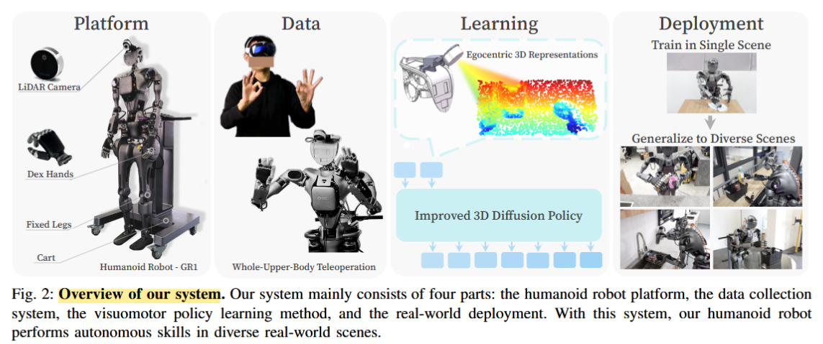 | 1. 构建了完整的全身遥操作+人形机器人平台； 2. 提出iDP3，消除对相机标定和点云分割的依赖； 3. 首次实现仅用单场景数据训练的人形机器人在多真实场景下零样本泛化 | Fourier GR1人形机器人 + Apple Vision Pro + Intel RealSense LiDAR | 成功抓取次数 / 总尝试次数 | iDP3在Pick&Place任务中总成功率75/139，显著优于DP（24/106）和DP3（0/62） | 相比DP3改为相机坐标系3D表示，避免标定/分割；相比R3M图像方法具备更强场景泛化能力 | 1. 深度传感器噪声影响性能； 2. 遥操作易疲劳，数据难扩展； 3. 精细操作采集低效； 4. 未使用下半身控制 | 1. 更高质量3D感知； 2. 更高效数据采集； 3. 全身控制融合； 4. 大规模3D视觉预训练 | 方法改进 | 3D视觉表示结合扩散策略可显著提升人形机器人在真实场景中的泛化能力，即使训练数据仅来自单一场景。 |  |  | 是
12 | 待复核 | 席雅宁 | Teleoperation | 高 | Mobile-TeleVision: Predictive Motion Priors for Humanoid Whole-Body Control | Chenhao Lu, Xuxin Cheng, Jialong Li, Shiqi Yang, Mazeyu Ji, Chengjing Yuan, Ge Yang, Sha Yi, Xiaolong Wang | 2025 | ICRA | https://doi.org/10.48550/arXiv.2412.07773 | 人形机器人的全身控制，上肢精确操控与下肢鲁棒行走的协同 | 条件变分自编码器（CVAE）+ 强化学习（PPO）+ 逆运动学（IK） | 如何在强化学习框架中实现上肢高自由度精确操控，同时保持下肢行走的鲁棒性 | 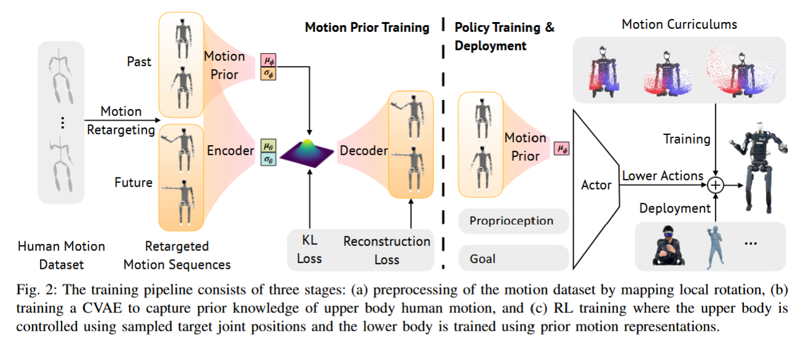 | 1）提出解耦上肢与下肢控制，上肢用IK实现高精度，下肢用RL保证鲁棒性； 2）提出PMP（Predictive Motion Priors）作为上下肢之间的信息桥梁； 3）在仿真和真实机器人上展示了多种需要同时行走与精细操作的任务 | 仿真：Fourier GR1 + Unitree H1； 真实机器人：Unitree H1（带主动头部、颈部、双六自由度灵巧手）； 数据来源：人体运动数据集经重定向处理后使用 | 精度：上肢关节位置误差、关键点位置误差； 平滑度：关节加速度、动作差； 运动性能：线速度误差、角速度误差； 稳定性：下肢关节加速度、投影重力 | 1. 在精度和光滑度上显著优于ExBody等RL基线； 2. 在扰动（推机器人、变速播放）下，PMP在精度和稳定性上均优于无运动先验的方法； 3. 真实机器人上实现了开冰箱、取水、扔垃圾、推轮椅等复杂任务 | 1. 相比ExBody、OmniH2O等将上肢也纳入RL训练的方法，本方法通过IK+运动先验实现了更高精度的上肢控制； 2. 相比完全解耦控制，本方法通过PMP避免了上下肢交互带来的不稳定性 | 1. 上下肢分离控制限制了机器人整体运动的敏捷性； 2. 人形机器人硬件缺乏实现全身敏捷运动所需的自由度； 3. 多个输入命令增加操作者认知负担 | 1. 更高效的上下肢联合控制范式； 2. 更直观的人机交互接口，降低多指令操作负担； 3. 更加敏捷的全身运动控制方法 | 方法改进 | 解耦上肢与下肢控制并引入运动先验（如CVAE）可在保证下肢鲁棒行走的同时显著提升上肢操控精度，适用于需要精细操作的移动操作任务 |  |  | 是
13 | 待复核 | 席雅宁 | Teleoperation | 高 | HOMIE Humanoid Loco-Manipulation with Isomorphic Exoskeleton Cockpit | Qingwei Ben, Feiyu Jia, Jia Zeng, Junting Dong, Dahua Lin, Jiangmiao Pang | 2025 | RSS Robotics: Science and Systems | https://doi.org/10.48550/arXiv.2502.13013 | 人形机器人的全身遥操作与运动操作 (Loco-manipulation) | 拓扑感知、强化学习、模仿学习、遥操作 | 如何实现一个低成本、高效率、能覆盖全身（包括动态蹲起）的人形机器人遥操作系统，以收集高质量数据并支持自主策略学习。 | 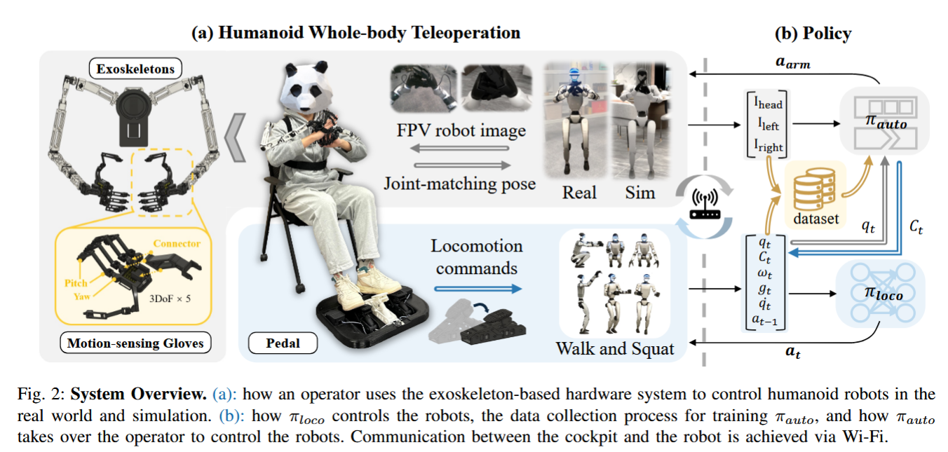 | 1)提出了首个无需运动先验数据、支持全身遥操作的人形机器人系统，填补了RL运动控制与精细遥操作之间的空白。 2)设计了低成本（总价$500）、高效率（任务完成时间减半）的同构外骨骼+传感手套+脚踏板硬件系统。 3)通过实验证明，该系统采集的数据可有效用于模仿学习，训练出能自主完成复杂任务（如蹲下拾取）的策略。 | 真实机器人：Unitree G1, Fourier GR-1；仿真器：Isaac Gym (训练), Isaac Sim (场景迁移) | 速度/角速度/高度跟踪误差、对称损失、存活时间、任务完成时间、新手学习曲线、自主策略成功率 | 1. 所提RL训练框架在各项跟踪误差和收敛速度上均优于消融实验中的对照方法。 2. 遥操作系统的上肢控制频率达263-293 Hz，任务完成时间仅为VR方案的一半。 3. 新手用户经过5次尝试即可达到专家级操作速度。 4. 基于采集数据训练的自主策略，在“蹲下拾取”和“拾取-放置”任务上分别达到86.7%和66.7%的成功率。 | 1. 相比HumanPlus/OmniH2O等：首次实现了对机器人身高（蹲起） 的主动控制，极大扩展了操作空间。 2. 相比VR/视觉方案（AnyTeleop/OpenTeleVision）：采用同构外骨骼进行关节匹配，避免了逆运动学（IK）和位姿估计带来的误差和延迟，精度更高、速度更快。 3. 相比动捕方案（DexCap）：成本极低（500vs.4k），且无需后处理。 4. 相比纯RL运动控制：通过上肢姿态课程学习，使下肢运动策略能够适应任意、动态变化的上肢姿态，实现了遥操作下的全身协调。 | 1. 下肢策略在复杂地形（如楼梯）上的鲁棒性仍然不足，sim2real后行走不稳定。 2. 传感手套的拇指自由度设计不符合人体解剖学，控制某些灵巧手时不够直观。 3. 系统缺乏力反馈，限制了需要精细触觉交互的应用。 4. 外骨骼无法遥操作腰部自由度。 | 1. 将下肢策略扩展到更鲁棒的复杂地形导航（结合感知）。 2. 设计更符合人体工学的灵巧手遥操作设备，或引入力触觉反馈。 3. 探索该平台收集的高质量数据用于训练端到端的基础模型（Generalist Policy）。 4. 引入腰部的遥操作与控制，实现更完整的全身模仿。 | 方法改进 | 1）操作-运动模态解耦：脚踏板（下肢）+ 外骨骼（上肢）的硬件分工，实现了操作意图的模态解耦，尊重人类自然动作模式，降低认知负担。这一交互设计对遥操作人机界面设计具有重要启发。 2）课程学习替代运动先验：通过上肢姿态课程学习和身高跟踪奖励，本文实现了无需MoCap数据的人形全身控制，证明了精心设计的课程机制可以替代昂贵的运动捕捉数据，为降低人形机器人技能学习的数据门槛提供了新范式。 |  |  | 是
14 | 待复核 | 席雅宁 | Teleoperation | 高 | NuExo: A Wearable Exoskeleton Covering all Upper Limb ROM for Outdoor Data Collection and Teleoperation of Humanoid Robots | Rui Zhong, Chuang Cheng, Junpeng Xu, Yantong Wei, Ce Guo, Daoxun Zhang, Wei Dai, Huimin Lu | 2025 | IROS | https://doi.org/10.48550/arXiv.2503.10554 | 上肢外骨骼机器人、人形机器人遥操作、户外多模态数据采集 | 模仿学习 / 遥操作 | 现有上肢外骨骼在肩部解剖运动补偿方面通常需要额外的驱动电机，导致结构复杂、重量大、便携性差，难以用于户外和背包式部署。 | 提出一种创新的连杆-同步带协同肩部机构，通过机械传动结构将肩关节的两个自由度合并为一个，在保持主动运动补偿性能的同时减少一个驱动电机，实现轻量化和背包式设计。 | 1）提出了一种创新的肩部机构，减少电机数量，实现解剖运动补偿的背包式上肢外骨骼。 2）构建了统一的沉浸式遥操作系统，集成了多模态传感（运动、力、视觉、里程计）。 3）通过实验验证了外骨骼对人体上肢运动范围（ROM）的完整覆盖、长期数据采集的准确性，以及无需训练即可操控不同人形机器人完成复杂任务的能力。 | 自研NuExo外骨骼、Noitom® PN Studio惯性动捕系统（用于对比实验）、ZED®相机（用于第一视角视觉采集）、AR眼镜（用于沉浸式显示）、不同人形机器人（具体型号未说明） | 关节运动范围（ROM）、静态/动态偏差（rad）、平均角误差（rad）、峰值误差（rad）、数据噪声对比 | 1. 肩关节可实现屈曲180°、伸展60°、内收30°、外展150°、水平屈曲30°、水平伸展135°。 2. 与IMC相比，高强度运动后静态偏差最大0.14 rad（IMC为0.41 rad）。 3. 高动态跟踪平均角误差0.015 rad，低速下0.01 rad。 4. 用户可无需训练完成拧螺丝（螺丝头直径2.5 mm）和投掷球（距离1.2 m）等任务。 | 相比Harmony和ANYexo等传统上肢外骨骼，NuExo通过机械传动结构减少肩部电机数量，首次实现解剖运动补偿的背包式设计，提升了便携性和户外适用性。 相比AirExo、UMI等数据采集设备，NuExo集成了六维力传感器和多模态数据采集（运动、力、视觉、里程计），数据更全面。 | 肩部机构的机械设计依赖特定几何参数（如L1、L2），对用户体型适应性有限； 多模态数据同步与融合的复杂性 | 1. 将外骨骼采集的多模态数据（特别是力反馈数据）用于人形机器人的技能学习与模仿学习。 2. 进一步优化肩部机构的可调节性，以适应更广泛的人群。 3. 探索基于该外骨骼的全身遥操作与人形机器人全身控制。 |  | 1. 上肢外骨骼通过机械结构创新可以在不牺牲运动补偿性能的前提下减少驱动电机数量，提升便携性和户外部署能力。 2. 多模态数据采集（包含力反馈）是提升模仿学习数据质量的重要方向。 3. 解剖运动补偿机制对提升遥操作舒适性和自然性具有重要作用。 |  |  | 是
15 | 待复核 | 席雅宁 | Teleoperation | 低 | TWIST Teleoperated Whole-Body Imitation System | Yanjie Ze, Zixuan Chen, João Pedro Araújo, Zi-ang Cao, Xue Bin Peng, Jiajun Wu, C. Karen Liu | 2025 | CONFERENCE ON ROBOT LEARNING | https://doi.org/10.48550/arXiv.2505.02833 | 人形机器人全身遥操作（whole-body teleoperation） | Online RL + Behavior Cloning（RL+BC） | 如何实现人形机器人的实时、协调、全身运动遥操作，克服传统方法中全身能力受限、鲁棒性差的问题 | 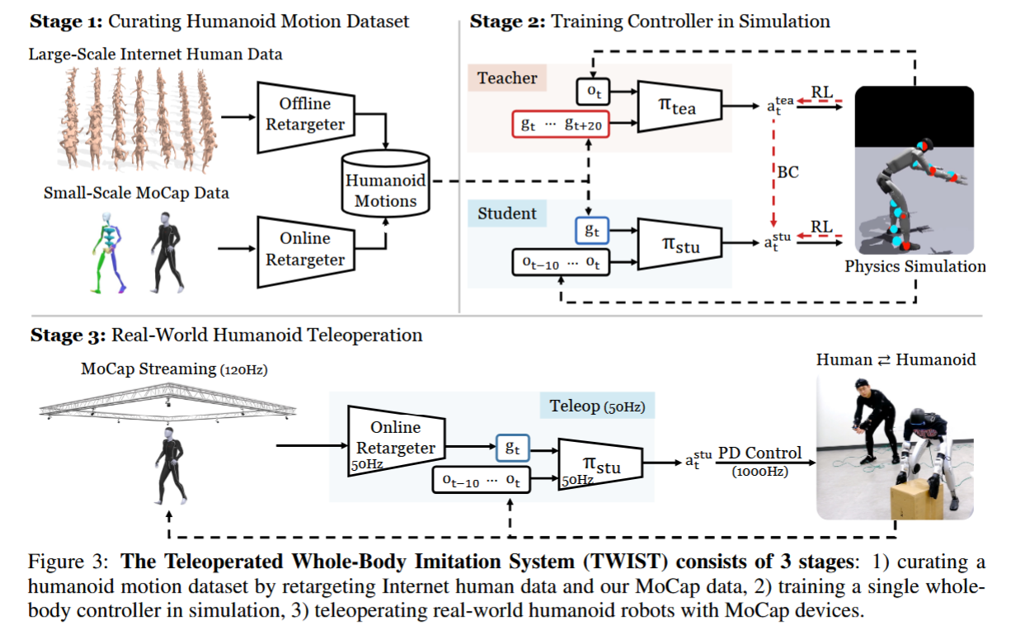 | 1. 提出 TWIST 系统，实现基于单神经网络控制器的全身遥操作； 2. 引入 RL+BC 训练流程，显著优于纯 RL 或纯 BC； 3. 通过小规模在线 MoCap 数据 + 离线公开数据集 + 末端扰动训练，提升真实遥操作下的跟踪鲁棒性 | 真实机器人：Unitree G1（29 DoF）；仿真：IsaacGym（训练）、MuJoCo（评估）；数据集：AMASS + OMOMO（15k 离线）+ 自采 MoCap（150 在线） | 跟踪误差（关节位置/速度/根位姿/根速度）、运动平滑度、Sim2Sim 跟踪成功率、遥操作延迟（~0.9秒） | 实现了多种全身技能（全身操控、腿部操控、 locomotion、表达性动作），在跟踪误差和运动平滑度上优于单阶段 RL 和 Dagger | 相比 HumanPlus（单阶段 RL）和 OmniH2O（DAgger），TWIST 的 RL+BC 策略具有更低的跟踪误差和更高的运动平滑度；相比仅用公开数据集，加入小规模在线 MoCap 数据显著降低跟踪误差 | 1. 无机器人视觉/触觉反馈给操作员； 2. 硬件可靠性差（电机易过热，5-10分钟需冷却）； 3. 依赖 MoCap 系统，不便携、难以普及 | 1. 结合 RGB 姿态估计替代 MoCap； 2. 引入视觉/触觉反馈的遥操作； 3. 更高效的全身控制器以适应低延迟需求 |  | 结合 RL 与行为克隆（RL+BC）能有效提升人形机器人全身运动跟踪的精度与平滑度；真实遥操作中的在线数据分布差异需通过小规模在线 MoCap 数据弥补 |  |  | 是
16 | 待复核 | 席雅宁 | Teleoperation | 高 | Human-Robot Collaboration for the Remote Control of Mobile Humanoid Robots with Torso-Arm Coordination | Nikita Boguslavskii, Lorena Maria Genua, Zhi Li | 2025 | ICRA | https://doi.org/10.48550/arXiv.2505.05773 | 远程控制移动人形机器人的躯干-手臂协调，完成药品容器整理任务 | Human-Robot Collaboration (HRC) / Shared Autonomy | 如何平衡人类操作与机器人自主控制，协调人形机器人的宏-微结构（躯干与手臂）以提高任务效率、可操作性和能效 | 提出并比较六种人机协作控制模式：Human-initiated（Velocity, Preset Heights）、Robot-initiated（Proximity, Scaling, Chasing, Task-based）， 并以RelaxedIK为基线 | 1. 提出多种躯干-手臂协作控制方法，涵盖人类主导与机器人主导； 2. 通过用户实验（N=17）比较各方法在任务完成时间、可操作性、能耗、主客观负荷等指标上的表现； 3. 发现Chasing、Scaling和Task-based模式最受用户偏好，且RelaxedIK尽管可操作性最佳但最不符合用户意图 | IONA机器人（带电动躯干 + Kinova Gen3 7-DoF机械臂）；MetaQuest 2控制器；RGB+D摄像头用于姿态追踪；四层货架任务环境 | 客观：任务完成时间（整体/短距/长距）、可操作性指数、躯干运动时间/占比、数学题正确率/响应率、身体负荷指数；主观：NASA-TLX、SUS、自定义问卷、用户偏好排名 | 长距任务中Scaling和Chasing显著更快；RelaxedIK在所有方法中表现最差且最不受偏好；可操作性方面RelaxedIK最优；离散躯干运动模式（V, PH, P, TB）能耗更低；用户偏好前三：Chasing, Scaling, Task-based | 将共享自主性方法扩展到人形机器人的躯干-手臂协调问题，而不仅限于末端执行器控制 | 1. RelaxedIK未进行权重调优； 2. 物理负荷测量未发现显著差异，可能与MetaQuest控制器姿态补偿有关； 3. Task-based模式中躯干位置序列由专家预定义，未实现自动预测 | 1. 基于眼动追踪或意图估计的Task-based模式优化； 2. 根据任务约束自适应调整Preset Heights； 3. 基于认知负荷分群的用户适配控制模式推荐 |  | 在远程操作人形机器人中，躯干-手臂协调的控制策略显著影响任务效率、能耗和用户偏好； 连续运动模式（如Scaling、Chasing）适合长距快速操作，离散模式（如Task-based、Preset Heights）更节能； 用户偏好与认知负荷模式相关，不同操作者适配不同协作模式 |  |  | 是
17 | 待复核 | 席雅宁 | Teleoperation | 中 | TeleOpBench: A Simulator-Centric Benchmark for Dual-Arm Dexterous Teleoperation | Hangyu Li, Qin Zhao, Haoran Xu, Xinyu Jiang, Qingwei Ben, Feiyu Jia, Haoyu Zhao, Liang Xu, Jia Zeng, Hanqing Wang, Bo Dai, Junting Dong, Jiangmiao Pang | 2025 | ？ | https://doi.org/10.48550/arXiv.2505.12748 | 双手机器人遥操作（bimanual dexterous teleoperation），包含30个高保真任务环境（如推块、抓放、工具使用、协同操作等） | 仿真中心化评估框架（Simulator-centric Benchmark），集成四种遥操作接口：MoCap、VR、外骨骼、单目视觉 | 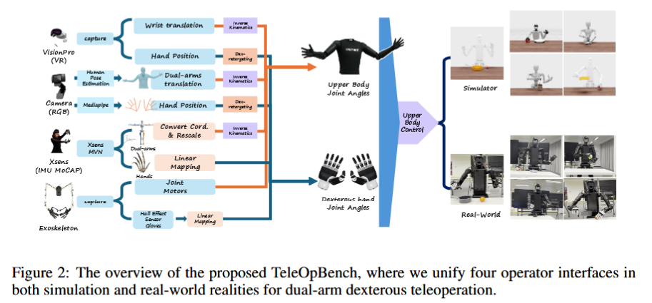 当前双手机器人遥操作系统缺乏统一的、可复现的、公平的评估基准，导致不同方法之间难以比较 |  | 1. 提出TeleOpBench，首个面向双手机器人灵巧遥操作的仿真中心化评估基准； 2. 实现四种代表性遥操作接口并统一评估； 3. 通过仿真与真实实验的强相关性验证基准的有效性 | 仿真：NVIDIA Isaac Sim；真实平台：Unitree H1-2、Fourier GR1-T2、Unitree G1（配备灵巧手）；任务：10项代表性任务（如push_cube, ball_trashcan, pot_tomato_plate等） | 任务成功率（%）、完成时间（秒） | 仿真中：Xsens（MoCap）成功率最高、时间最短；视觉方法成功率最低、时间最长；VR和外骨骼居中。真实实验中趋势与仿真强相关，验证了基准的预测能力 | 首次提供统一、可扩展的仿真基准，支持多种遥操作接口在同一条件下的公平比较，并验证了仿真与真实的强相关性 | 1. 仅限上肢遥操作，未包含下肢 locomotion； 2. 所有接口均缺乏触觉反馈 | 1. 全身（含下肢）遥操作基准； 2. 集成触觉反馈的遥操作评估； 3. 基于该基准的遥操作策略学习（如模仿学习、离线强化学习） |  | 1. 遥操作是机器人数据采集的重要手段，但缺乏统一基准限制了进展； 2. 仿真基准能够有效预测真实机器人表现，可加速算法迭代； 3. 不同遥操作接口在精度、速度、成本之间存在权衡，需根据任务选择 |  |  | 是
18 | 待复核 | 席雅宁 | Teleoperation | 中 | Heavy lifting tasks via haptic teleoperation of a wheeled humanoid | Amartya Purushottam, Jack Yan, Christopher Yu, Joao Ramos | 2025 | 2025 IEEE-RAS 24th International Conference on Humanoid Robots (Humanoids) | https://doi.org/10.48550/arXiv.2505.19530 | 轮式人形机器人在动态移动操作（DMM）中的重物搬运任务 | 遥操作 + 运动重定向 + 力反馈 + LQR + DCM 动态相似性 | 如何在遥操作中让机器人同时协调全身运动、高度变化和负载扰动，完成重物搬运 | 人体运动重定向（高度、俯仰）+ 负载诱导俯仰角补偿 + DCM 误差驱动的力反馈 | 1. 支持高度变化的遥操作重定向； 2. 基于 DCM 的俯仰控制与自动负载补偿； 3. 实验对比手动与自动俯仰补偿策略 | 轮式人形机器人 + HMI 人机接口，实验物体为 2.5kg 杠铃和箱子（占机器人质量 21%） | DCM 跟踪误差、飞行员主观偏好、是否发生振荡、是否需过度后仰 | 自动俯仰补偿显著减少飞行员负担；飞行员偏好混合控制策略（不同阶段切换速度映射 / DCM 映射） | 相比固定高度或未建模负载扰动的遥操作，本文同时建模了负载诱导的俯仰矩，并实现了高度变化与自动平衡补偿 | 1. 需要提前已知物体质量； 2. 物体建模为质心在末端的点质量，忽略 y 轴偏移； 3. 抓取一致性差，缺乏深度感知 | 视觉估计物体惯性参数；自适应抓取；结合学习方法的负载自适应遥操作 | 方法改进（在已有 DCM 遥操作基础上扩展高度和负载补偿） | 动态移动操作中，自动俯仰补偿可降低飞行员认知负担，但飞行员仍偏好混合映射策略；已知负载质量是当前控制器补偿的前提 |  |  | 是
19 | 待复核 | 席雅宁 | Teleoperation | 高 | CLONE: Closed-Loop Whole-Body Humanoid Teleoperation for Long-Horizon Tasks | Yixuan Li, Yutang Lin, Jieming Cui, Tengyu Liu, Wei Liang, Yixin Zhu, Siyuan Huang | 2025 | CoRL | https://doi.org/10.48550/arXiv.2506.08931 | 人形机器人全身遥操作，用于长时程、需要全身协调和精确定位的任务（如从地面捡起物体、复杂导航）。 | 混合专家模型（MoE）、教师-学生策略蒸馏、闭循环误差校正 | 现有系统将上下半身控制解耦以维持稳定性，限制了自然协调性；且开环运行缺少实时位置反馈，导致累积漂移。 | 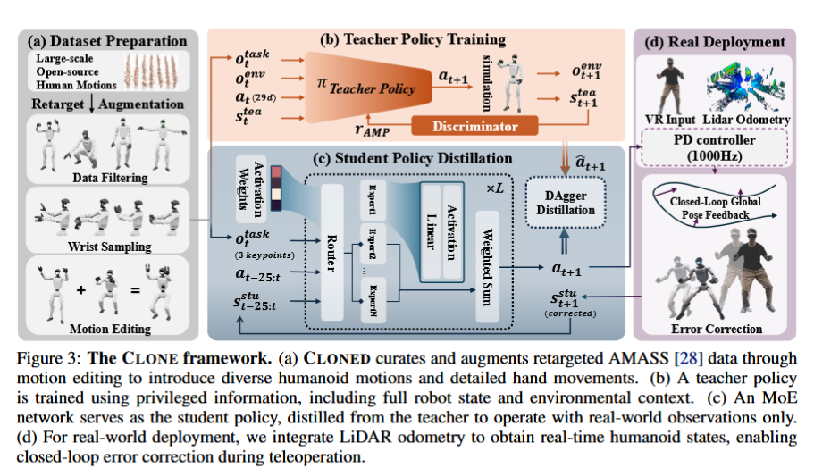 | 1. 首个基于MoE的全身协调遥操作框架，保持自然运动协同； 2. 闭循环系统，通过实时位姿校正解决长时程任务中的位置漂移问题； 3. 提供CLONED数据集，支持带手部方向覆盖的灵巧全身运动学习； 4. 广泛验证表明在多种真实世界人机交互场景中显著提升性能。 | 真实机器人：Unitree G1；仿真平台：IsaacGym；数据集：CLONED（基于AMASS增广 + Xsens MoCap + 程序化手部方向）。 | 全局位置跟踪误差（cm）、成功率（SR）、平均每关键体位置误差（MPKPE）、根相对MPKPE（R-MPKPE）、关节速度误差、手部方向跟踪误差 | 直线轨迹平均跟踪误差5.1cm（最远8.9m）；弯曲轨迹平均误差20cm，平均旋转漂移2°；成功复现挥手、深蹲、跳跃等全身动作；长时程混合导航中返回起点漂移极小。 | 相比开环系统（如OmniH2O），通过闭循环误差校正显著抑制长时间漂移；相比单一MLP策略，MoE架构更好地协调行走、蹲下等不同运动模式；数据集CLONED比OmniH2O数据更小但跟踪性能更优。 | 最小输入配置（仅头和手）限制了某些场景下的精细稳定性控制；在跳跃等高度动态运动中性能下降；训练数据约束和平衡控制挑战仍存在。 | 探索额外感知模态以增强稳定性同时保持界面简洁；扩展运动数据集并设计专门针对动态行为的奖励函数。 | 方法改进 | 混合专家（MoE）架构能够在不牺牲自然协调性的前提下，实现全身遥操作对多种运动技能的联合学习；结合LiDAR里程计的闭循环位置校正是解决长时程人形机器人遥操作中累积漂移的关键手段。 |  |  | 是
20 | 待复核 | 席雅宁 | Teleoperation | 中 | CHILD (Controller for Humanoid Imitation and Live Demonstration): a Whole-Body Humanoid Teleoperation System | Noboru Myers, Obin Kwon, Sankalp Yamsani, Joohyung Kim | 2025 | 2025 IEEE-RAS 24th International Conference on Humanoid Robots (Humanoids) | https://doi.org/10.48550/arXiv.2508.00162 | 仿人机器人全身遥操作 | 直接关节映射（joint-level teleoperation）+ 力反馈 + 可重构硬件 + 步行控制器切换 | 现有仿人机器人全身遥操作缺乏直接、可重构、低成本的关节级控制设备 | 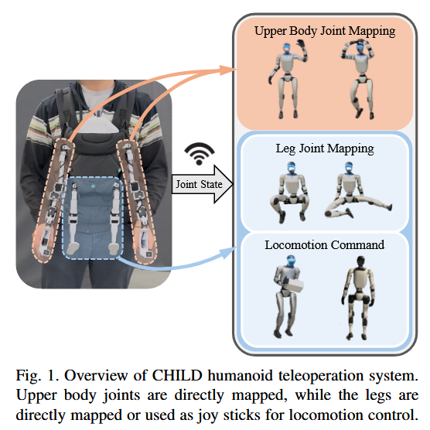 | 1. 提出首个用于全身控制的直接关节映射遥操作系统； 2. 可重构硬件适配多种机器人构型（仿人、双机械臂等）； 3. 开源硬件设计 | Unitree G1（仿人机器人）、Orthrus（双机械臂+Spot底座）、自定义厨房双机械臂系统 | 延迟（约14ms）、连续运行时间（>2小时）、任务成功执行（抓取、传递、放置、接球等） | 成功实现仿人机器人上位体遥操作+下体行走控制、全身直接关节控制（接球、传球、爬行仿真）、双机械臂抓取放置任务 | 相比基于视觉或IMU的遥操作，提供更直接的关节级控制与力反馈；相比全身外骨骼，更紧凑、低成本、可重构；相比仅用于机械臂的关节级遥操作，首次扩展到仿人全身 | 1. 当前末端执行器仅为简单触发式，不适合多指灵巧手； 2. 全身关节级控制时仿人机器人需要外部支撑，无法自由站立； 3. 未集成移动底座（如Spot）的遥操作，仍依赖手持控制器 | 开发稳定性控制器实现无支撑全身遥操作；设计更高自由度末端执行器；集成移动底座与全身遥操作统一框架 | 方法改进（相较于视觉/IMU/外骨骼方法） | 直接关节映射的全身遥操作系统能够提升仿人机器人控制的直观性与数据采集效率，但仍面临稳定性和末端灵巧性的挑战 |  |  | 是
21 | 待复核 | 席雅宁 | Teleoperation | 高 | Whole-Body Bilateral Teleoperation with Multi-Stage Object Parameter Estimation for Wheeled Humanoid Locomanipulation | D Baek, A Purushottam, JJ Choi, J Ramos | 2025 | ？ | https://doi.org/10.48550/arXiv.2508.09846 | 轮式人形机器人在全身双边遥操作下的重物搬运（lifting, delivering, releasing），包括蹲起、移动等全身运动 | Model-based + Online parameter estimation + Sampling-based method (CEM) + VLM prior | 在未知物体惯性参数条件下，实现轮式人形机器人对重物（约1/3自重）的稳定全身遥操作与力反馈 | 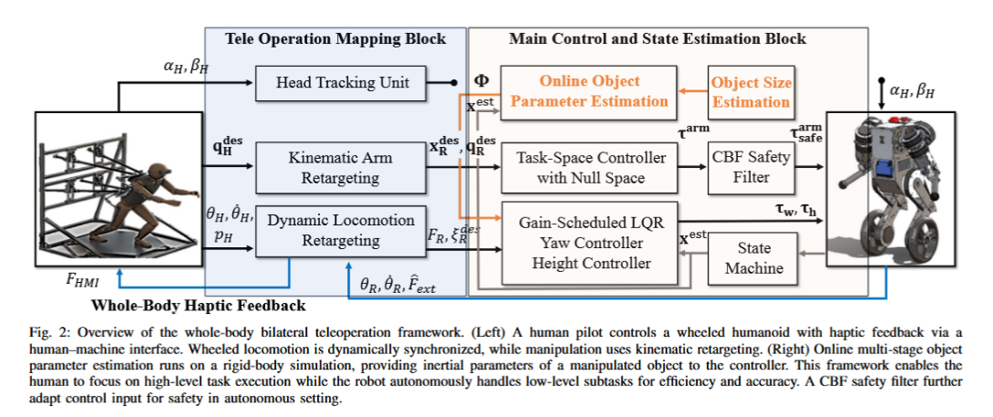 | 1) 提出多阶段在线物体惯性参数估计方法，无需持续激励轨迹或力/力矩传感器； 2) 将估计参数用于全身双边遥操作框架，更新机器人平衡点； 3) 提出 sim-to-real 适配策略用于采样估计； 4) 将估计参数集成到 CBF 的安全控制中 | 轮式人形机器人 SATYRR + 定制人机接口 (HMI) + Intel RealSense + NVIDIA Jetson Nano + IsaacGym 仿真 | Mass/CoM/Inertia 的 MAE 和 NMAE；DCM tracking error；关节位置 MSE；haptic force；任务成功率 | 估计误差显著低于无 VLM 或无视觉的方法；带补偿的控制器提升跟踪精度（如 elbow pitch 误差降低78.4%）；带估计与力反馈的遥操作提升 DCM 跟踪并降低操作员负荷 | 相比传统 LMI 或优化方法，无需持续激励轨迹；相比纯 RL 方法，无需大量训练数据；相比纯视觉方法，引入动态交互提升估计精度 | 1) VLM 对非透明或填充物不明物体估计不准； 2) 仿真中 torque 与真实硬件仍有差距； 3) 未在硬件上验证 CBF 安全控制器 | 更鲁棒的 VLM 提示策略；硬件上的 CBF 安全控制验证；更轻量化的在线估计模型；多物体切换时的快速重估计 | 方法改进（在传统系统辨识与学习型估计之间提出混合多阶段估计） | 融合视觉、语言与动态交互的多阶段估计方法能在无持续激励条件下实现快速、物理一致的物体惯性参数估计，显著提升全身遥操作中重物搬运的稳定性与力反馈质量 |  |  | 是
22 | 待复核 | 席雅宁 | Teleoperation | 中 | LapSurgie: Humanoid Robots Performing Surgery via Teleoperated Handheld Laparoscopy | Zekai Liang, Xiao Liang, Soofiyan Atar, Sreyan Das, Zoe Chiu, Peihan Zhang, Calvin Joyce, Florian Richter, Shanglei Liu, Michael C. Yip | 2025 | ？ | https://doi.org/10.48550/arXiv.2510.03529 | 人形机器人进行腹腔镜手术操作，任务为标准化 peg-transfer 操作（抬起橡胶O形圈、传递、放置） | 逆映射控制、RCM约束、运动学建模、TRF优化求解 | 如何利用通用人形机器人直接操作现成的手持腹腔镜器械，在遵守远程中心运动约束的前提下实现精确的腹腔镜手术操作 | 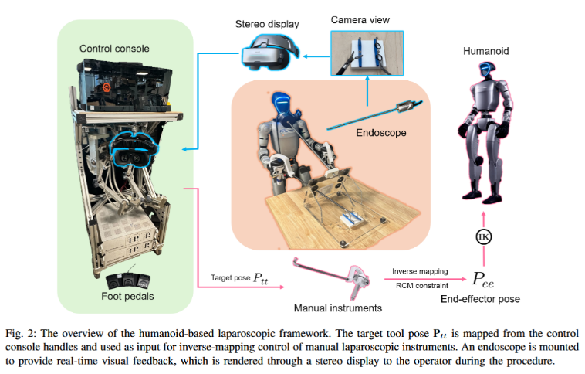 | 1. 首次提出人形机器人腹腔镜手术框架 LapSurgie； 2. 提出了针对手动腕式器械的逆映射控制方法，满足RCM约束； 3. 通过用户实验（14人，含2名外科医生）验证了该框架的有效性 | G1人形机器人 + dVRK MTM控制台 + ArtiSential腕式腹腔镜器械 + 腹腔镜训练箱 + ArUco标定板 + ROS2接口 | 加权错误分数、任务完成时间、错误类型发生次数、NASA-TLX风格问卷（心智/体力/运动精度/反馈质量/整体表现） | 1. 人形平台在 novice 组中加权错误率与 dVRK 相当（5.49 vs 5.00），显著优于手动（7.91）； 2. 外科医生组中，人形平台加权错误最低（2.44 vs 手动4.25，dVRK 3.56）； 3. 人形平台完成时间显著长于 dVRK； 4. 问卷显示人形平台在运动精度和整体表现上与 dVRK 接近 | 首次将人形机器人用于腹腔镜手术，相比传统的专用手术机器人（如da Vinci），无需改造手术室和设备，具有更好的部署性和可及性 | 1. 人形平台操作时间显著长于 dVRK； 2. 控制延迟和精度低于 dVRK； 3. 依赖额外的手柄到工具的运动映射和逆解优化，计算复杂度较高 | 1. 降低人形平台控制延迟； 2. 提高逆映射控制的精度； 3. 更高效的几何建模与控制策略； 4. 人形机器人在手术中的自主性提升 | 从专用手术机器人转向通用人形机器人 | 人形机器人能够在不改变现有手术环境的前提下，完成腹腔镜手术任务，其操作精度可与专用手术机器人媲美，为资源受限地区的手术机器人部署提供了新路径 |  |  | 是
23 | 待复核 | 席雅宁 | Teleoperation | 中 | Stability-Aware Retargeting for Humanoid Multi-Contact Teleoperation | Stephen McCrory, Romeo Orsolino, Dhruv Thanki, Luigi Penco, Robert Griffin | 2025 | IEEE Robotics and Automation Letters（RAL） | https://doi.org/10.48550/arXiv.2510.04353 | 人形机器人在多触点（如手接触墙壁、天花板、后方）遥操作中的稳定性重定向 | Model-based / Linear Program (LP) sensitivity analysis | 在多触点遥操作中，手接触非共面表面时，机器人容易因力矩饱和或滑动而失去稳定性。 | 1）基于质心稳定性区域（centroidal stability region）的解析梯度计算 2）利用 LP 灵敏度分析，计算稳定性边界随接触点位置和全身位姿的变化率 3）设计共享控制策略：在稳定性敏感时局部调整手接触点和姿态，以主动扩大稳定区域 | 1）提出 centroidal stability region 的高效解析梯度，可实时计算（kHz 级别） 2）实现一种共享控制遥操作方案，仅在稳定性敏感时介入，否则保留用户完全控制 3）在仿真和真实人形机器人上验证了该方法能显著提升稳定性裕度、抗冲击能力和关节力矩裕度 | 仿真：三种非共面接触场景（前倾斜墙、上方天花板、后方墙 + 不平足部支撑） 硬件：液电混合驱动的人形机器人 + Intel Realsense D455 + ZED 2 相机 | 稳定性裕度（stability margin） 最大可承受脉冲冲击（impulse resilience） 关节力矩裕度（joint torque margin） | 仿真：姿态+接触联合重定向平均提升稳定性裕度 27%（相比无重定向）；单纯接触重定向反而下降 3% 硬件：平均稳定性裕度提升 7%，最大提升 121% 关节力矩裕度平均提升 10% ~ 12.6% 稳定性裕度与抗冲击能力呈正相关（R² = 0.69） | 传统方法通常通过限制 CoM 运动（硬约束）来维持稳定，可能干扰高层操作任务。 本文优先通过 扩大稳定性区域（调整接触点与姿态）来改善稳定性，仅在临界低裕度时限制 CoM，减少了对操作任务的影响。 | 1）采用“快照”式的驱动力矩模型（snapshot actuation model） 2）在接近关节极限时取消了灵敏度计算 3）基于准静态假设（quasi-static model） 4）启发式地认为限制 CoM 运动会损害任务性能，未充分验证 | 1）引入参考加速度，扩展为动态稳定性重定向 2）结合轨迹优化，在非实时场景下实现更强的鲁棒性 3）将可达工作空间与质心运动关联，实现对 CoM 的重定向而不影响任务 | 方法改进 | 在非共面、多触点的人形机器人遥操作中，基于 centroidal stability margin 梯度的主动重定向策略，能够在不严重干扰操作任务的前提下，显著提升稳定性与力矩裕度。 |  |  | 是
24 | 待复核 | 席雅宁 | Teleoperation | 低 | Development of an Intuitive GUI for Non-Expert Teleoperation of Humanoid Robots | Austin Barret, Meng Cheng Lau | 2025 | ？ | https://doi.org/10.48550/arXiv.2510.13594 | 为非专业操作者开发用于人形机器人遥操作的图形用户界面，目标场景为FIRA HuroCup障碍跑 | GUI设计 / 人机交互（模板中可选“Model-based”或“Hybrid”，建议填“Model-based”） | 现有遥操作系统对非专业用户不友好，界面混乱、缺乏直观布局、缺少关键动作（如爬行、侧移） | 基于ROSbridge + WebSocket + HTML/CSS/JS的前端界面；迭代式用户界面开发；将运动控制分组、键盘映射、可调节步长/转角系数 | 1. 设计了一个更直观、低认知负荷的非专家遥操作GUI； 2. 增加了爬行、自起、左右平移等新动作； 3. 实现了可调节步长/转角的实时微调机制 | 类FIRA标准草皮障碍跑道；一台kid-size人形机器人（Ubuntu 16.04 + ROS1） | 任务成功率、用户工作流效率（定性，无非专家实测） | 新界面相比旧系统在布局清晰度、功能完整性、动态窗口适配、认知负荷方面显著改善 | 相比旧版GUI和常见遥操作研究（多面向专家），本界面明确面向非专家，增加缺失动作、键盘映射、可折叠菜单、实时系数调节 | 1. 未进行正式的非专家用户测试； 2. 时间限制导致部分功能（如第二屏地图）未完全实现； 3. 机器人行为不一致影响测试 | 需要引入非专家用户的定量评估和系统可用性量表（如SUS）测试 | 传统控制/GUI向用户友好遥操作方向改进 | 非专家遥操作中，界面直观性、动作完整性、实时可调参数和低认知负荷设计显著提升任务表现 |  |  | 部分阅读
25 | 待复核 | 席雅宁 | Teleoperation | 高 | TWIST2: Scalable, Portable, and Holistic Humanoid Data Collection System | Yanjie Ze, Siheng Zhao, Weizhuo Wang, Angjoo Kanazawa, Rocky Duan, Pieter Abbeel, Guanya Shi, Jiajun Wu, C. Karen Liu | 2025 | ？ | https://doi.org/10.48550/arXiv.2511.02832 | 人形机器人全身遥操作与数据采集系统，支持长时程、移动操作、全身灵巧操作 | VR-based teleoperation + RL motion tracker + Diffusion Policy | 现有的人形机器人数据采集系统要么依赖昂贵、不可移动的动捕系统，要么牺牲全身控制能力，缺乏可扩展、便携且保留全身控制的方案 | 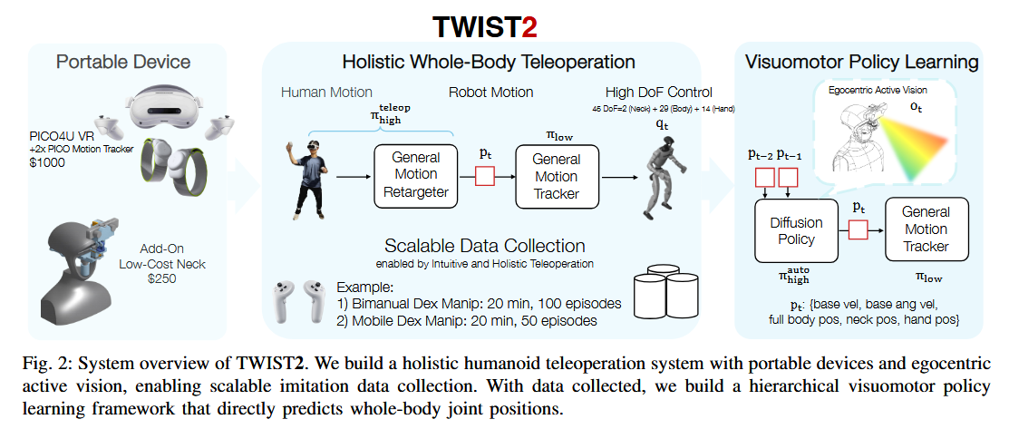 | 1）一个便携、无需动捕的人形机器人遥操作与数据收集系统，具有完整全身控制能力，并配有用于主动视觉的附加颈部。 2）一个实现完整全身控制的分层全身视觉运动策略学习框架。 3）展示了长时程遥操作技能（叠毛巾、通过门运送物体）、有效的数据收集，以及新的人形机器人自主技能（全身灵巧抓取与放置、Kick-T）。 | Unitree G1（29 DoF + Dex31手）；ZED Mini立体相机；PICO 4U + 两个PICO Motion Tracker；自建仿真模型（MuJoCo）；采集数据包括WB-Dex（170个演示）和Kick-T（50个演示） | 任务成功率、采集成功率（100%）、每轮平均时间（11秒/25秒）、用户研究完成时间与成功率 | 1）18.5分钟内采集98次成功双人操作，成功率100%； 2）用户研究中TWIST2完成时间最短（平均67.8秒/10轮）； 3）WB-Dex可成功抓取轻质杯子； 4）Kick-T在6/7次试验中成功将T形盒踢至目标区域 | 相比TWIST（依赖动捕）、AMO/CLONE（仅部分全身控制）、MobileTV（需双人操作），TWIST2首次实现便携 + 全身控制 + 单操作员 + 主动立体视觉 | 1）运动跟踪器在冲刺等高度动态动作下表现受限； 2）PICO的全身姿态估计在肘、膝等无追踪器的部位精度低于高成本动捕系统 | 1）更高精度、无标记的便携式全身姿态估计； 2）跨机器人形态的全身策略泛化； 3）结合结构先验（如身体拓扑）的序列建模 | 方法改进（相较于TWIST、AMO、CLONE等前人的遥操作系统） | 便携式、保留全身控制的遥操作系统是实现可扩展人形机器人数据采集的关键； 主动立体视觉与颈部自由度对长时程、移动灵巧操作至关重要； 层次化视觉运动策略可将遥操作数据转化为自主全身控制能力 |  |  | 是
26 | 待复核 | 席雅宁 | Teleoperation | 中 | Learning Adaptive Neural Teleoperation for Humanoid Robots: From Inverse Kinematics to End-to-End Control | Sanjar Atamuradov | 2025 | ？ | https://doi.org/10.48550/arXiv.2511.12390 | Humanoid robot teleoperation for manipulation (pick-and-place, door opening, bimanual coordination) | 神经网络策略；模仿学习 | 传统VR遥操作依靠IK+PD管线，无法处理外力、运动不自然、缺乏适应性；本文用学习策略直接映射VR输入到关节指令，隐含处理力扰动并产生平滑轨迹 |  | 1. 提出端到端神经遥操作架构； 2. 结合模仿学习与RL微调的训练方法； 3. Unitree G1上实现34%跟踪误差降低、45%运动平滑提升； 4. 分析涌现的力补偿与用户自适应策略 | 仿真：IsaacGym + MuJoCo； 真实机器人：Unitree G1；VR：Meta Quest 3 | Tracking error, Motion smoothness (joint acceleration), Success rate, User subjective rating (Likert 1-5), Torque | 相比IK+PD：跟踪误差-34%（无外力）/-52%（有外力），平滑度+45%，成功率门开门89% vs 71%，用户偏好87%，扭矩-21% | 相比传统IK+PD：通过隐式力补偿和上下文相关增益调度提升性能；相比自主控制方法（如FALCON）：专注人机协同遥操作，要求实时响应和用户意图跟踪 | 快速运动时滞后（>1.5m/s）；遮挡恢复需2-3秒；未显式适应不同用户 | 加入视觉反馈、触觉反馈、多接触、灵巧手、元学习快速适应 | 方法改进 | 学习型遥操作能够通过隐式力补偿和上下文相关增益调度，显著提升跟踪精度和运动平滑度，优于传统IK+PD管线 |  |  | 是
27 | 待复核 | 席雅宁 | Teleoperation | 中 | A Closed-Form Geometric Retargeting Solver for Upper Body Humanoid Robot Teleoperation | Chuizheng Kong, Yunho Cho, Wonsuhk Jung, Idris Wibowo, Parth Shinde, Sundhar Vinodh-Sangeetha, Long Kiu Chung, Zhenyang Chen, Andrew Mattei, Advaith Nidumukkala, Alexander Elias, Danfei Xu, Taylor Higgins, Shreyas Kousik | 2026 | ？ | https://doi.org/10.48550/arXiv.2602.01632 | 上半身人形机器人双臂遥操作中的运动重定向 | 几何解析IK / 闭式解 / 子问题分解 (Subproblem 1,2,4) | 现有重定向方法（如端到端IK或学习型方法）存在计算慢、肘部控制缺失、奇异位形不稳等问题 |  | 1. 提出SEW-Mimic闭式最优重定向算法； 2. 提出基于SEW的安全滤波器避免双臂自碰撞； 3. 开源与VR/MediaPipe集成接口 | LAFAN1数据集（上半身）、Robosuite模拟器、MuJoCo、Kinova Gen3、Rainbow RB-Y1、Unitree G1 | 对齐误差（orientation error）、推理时间、自碰撞次数、用户任务成功率、策略学习成功率、TWIST中kin2dyn误差 | SEW-Mimic对齐误差中位数1.57e-13，推理时间中位数0.587ms，显著优于GMR和xr_teleoperate；用户研究中总成功数125 vs 68；安全滤波器减少自碰撞至1.3%；策略学习成功率提升约3倍 | 相比Jacobian IK避免奇异位形不稳定；相比学习型方法（如TWIST中GMR）推理速度快1-3个数量级；相比纯手部重定向增加肘部显式控制 | 仅限人形上半身形态（不适用于桌面机械臂）； 忽略关节角限位与自碰撞的优化证明； 依赖关键点检测精度； 无线通信延迟未解决 | 引入前馈速度预测与安全滤波器结合；扩展到全身重定向的形态泛化；更严格的避碰保证（如CBF） | 方法改进（相对于Jacobian IK和GMR） | 基于几何的闭式IK可以在保持高精度的同时实现极低延迟，适合作为遥操作中的实时重定向基座 |  |  | 是
28 | 待复核 | 席雅宁 | Teleoperation | 高 | TeleGate: Whole-Body Humanoid Teleoperation via Gated Expert Selection with Motion Prior | Jie Li, Bing Tang, Feng Wu | 2026 | ？ | https://doi.org/10.48550/arXiv.2602.09628 | 人形机器人全身遥操作 | 强化学习 + 门控专家选择 + VAE运动先验 | 实时全身遥操作中，单一策略难以同时支持多种动态动作（跑、跳、跌倒恢复），且知识蒸馏会导致性能损失；此外实时场景无法获得未来参考轨迹。 | 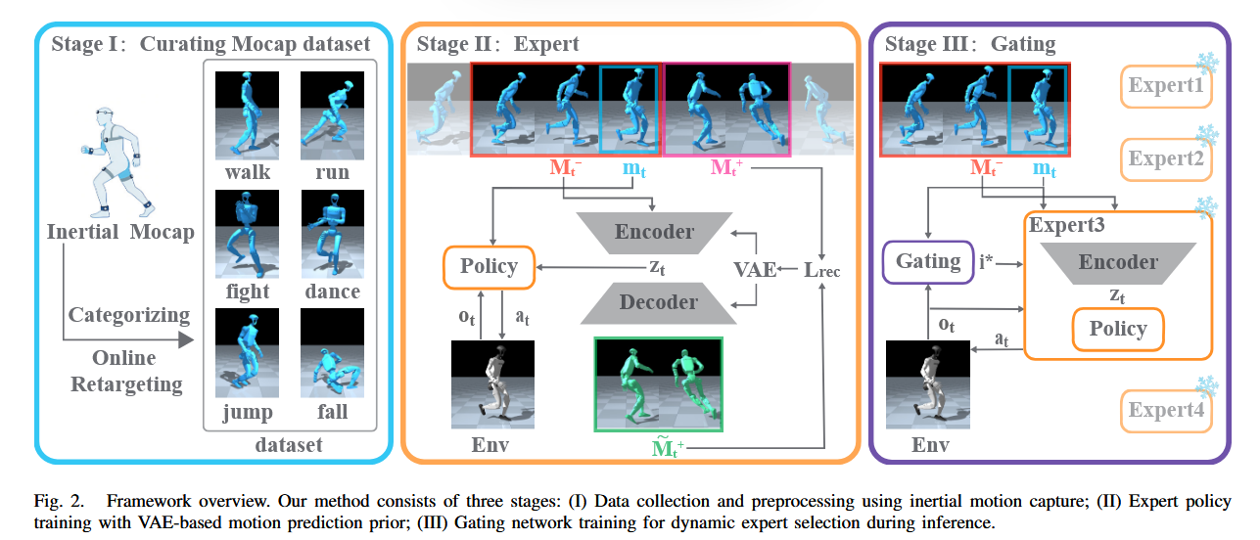 | 1) 提出基于门控专家选择的统一控制框架，避免知识蒸馏的性能损失； 2) 设计VAE运动预测先验模块，为实时遥操作提供预判控制能力； 3) 在Unitree G1人形机器人上实现支持多种动态动作的实时全身遥操作系统，仅用2.5小时动捕数据。 | MuJoCo仿真环境 + Unitree G1人形机器人（29自由度）；自收集惯性动捕数据2.5小时，包含行走、跑步、舞蹈、武术、跌倒恢复、跳跃六类。 | 成功率(SR)、骨盆线速度误差(E_plve)、平均关节位置误差(E_mpjpe, mm)、平均关节角度误差(E_mpjae, rad) | 成功率97.3%，E_mpjpe=17.22mm，E_mpjae=0.085rad；在跳和跌倒恢复等动态动作上提升显著。 | 相比蒸馏方法（Any2track）避免了能力退化；相比单策略方法（TWIST）成功率提升28.4%；相比MoE联合训练（GMT）跟踪误差更低；数据效率优于SONIC（700h）和TWIST（42h）。 | 实验显示专家切换时平均关节角度变化从1.38°增至3.49°，虽在可接受范围但存在切换抖动； 门控网络动作类别有限。 | 设计更平滑的专家切换机制； 扩展门控网络以支持更多未训练的动作类别； 将运动先验与更高效的长时序模型结合。 | 方法改进（在专家蒸馏、MoE基础上提出门控动态选择） | 门控专家选择能够在避免知识蒸馏损失的前提下实现多运动类别的高精度跟踪；基于VAE的运动预测先验可有效弥补实时遥操作中未来信息缺失，提升动态动作跟踪质量。 |  |  | 是
29 | 待复核 | 席雅宁 | Teleoperation | 高 | ExtremControl: Low-Latency Humanoid Teleoperation with Direct Extremity Control | Ziyan Xiong, Lixing Fang, Junyun Huang, Kashu Yamazaki, Hao Zhang, Chuang Gan | 2026 | ？ | https://doi.org/10.48550/arXiv.2602.11321 | 人形机器人（Unitree G1）低延迟全身遥操作，实现快速反应任务（如接球、杂耍、乒乓球回击） | Online RL + Imitation Learning（PPO + DAgger，三阶段训练：教师→学生→遥操作策略） | 现有遥操作系统端到端延迟约200ms，无法支持需要快速反馈和即时响应的动态任务 | 1）直接操作末端执行器的SE(3)位姿，避免全身关节空间重定向； 2）笛卡尔空间映射将人体运动直接映射到机器人链接目标； 3）速度前馈低层控制； 4）全身阻抗校准； 5）三阶段策略学习（特权教师→蒸馏学生→微调遥操作） | 1）提出ExtremControl低延迟全身控制框架； 2）统一理论公式并仿真/实物验证； 3）提出基于光流的端到端延迟估计方法； 4）实现最低50ms延迟，突破200ms瓶颈，完成乒乓球平衡/杂耍/接飞盘等动态任务 | 仿真：Genesis；真实机器人：Unitree G1；动捕：OptiTrack；VR：Meta Quest 2 + VIVE Ultimate Tracker；运动数据集：LAFAN1（重定向版）、AMASS、自采遥操作数据 | 端到端延迟（ms）、跟踪误差（位置/旋转，局部坐标系下）、重定向时间开销 | MoCap系统下延迟54±4ms，VR系统下64±8ms；跟踪误差显著低于对比方法；速度前馈使低层跟踪延迟从~100ms降至理论极限 | 引入速度前馈控制（η=0.9），避免全关节空间重定向，端到端延迟从普遍~200ms降低至~50ms；直接使用末端位姿作为策略输入，减少重定向计算延迟 | 1）手臂7自由度导致逆运动学歧义，结合直接末端映射可能产生不自然臂姿； 2）下肢延迟由质心调节策略主导，区分“起步”与“抬脚”意图仍有困难； 3）使用非关节橡胶手，未扩展至平行夹爪或灵巧手 | 1）引入关节空间先验或轻量IK修正解决臂姿歧义； 2）改进下肢CoM调节策略以更准确反映操作者步态意图； 3）将框架扩展至灵巧手，处理额外驱动和通信延迟 | 方法改进（在H2O、OmniH2O、TWIST等遥操作系统基础上，通过末端直接控制和速度前馈大幅降低延迟） | 低延迟是动态人形遥操作数据收集的关键瓶颈； 直接末端控制+速度前馈可突破200ms延迟壁垒； 光流法可用于无标记的遥操作延迟评估 |  |  | 是
30 | 待复核 | 席雅宁 | Teleoperation | 中 | CLOT: Closed-Loop Global Motion Tracking for Whole-Body Humanoid Teleoperation | Tengjie Zhu, Guanyu Cai, Zhaohui Yang, Guanzhu Ren, Haohui Xie, Junsong Wu, ZiRui Wang, Jingbo Wang, Xiaokang Yang, Yao Mu, Yichao Yan | 2026 | ？ | https://doi.org/10.48550/arXiv.2602.15060 | 全尺寸人形机器人全身遥操作，解决长期任务中累积的全局位姿漂移问题，实现无漂移的人-机器人动作模仿 | Online RL (PPO) + 闭环全局位姿反馈 + Transformer策略 + 观测预偏移(Observation Pre-shift) + 对抗运动先验(AMP) | 长期全身人形遥操作中累积的全局位姿漂移，导致不稳定和任务失败 | 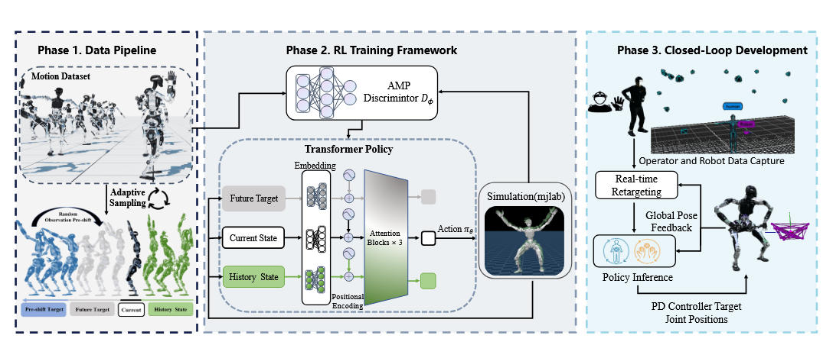 | 1) 提出CLOT闭环全局控制遥操作系统； 2) 提出Observation Pre-shift训练策略，实现平滑隐式运动插值； 3) 采集20小时专门针对人形遥操作的人类运动数据集 | 仿真：MuJoCo环境，Unitree G1和PNDbotics Adam Pro机器人；真实：PNDbotics Adam Pro全尺寸人形机器人（31 DoF + 双手）；数据集：自采集20小时光学动捕数据 | 跟踪精度：E_mgbp, E_mlbp, E_mgrp, E_mdp；控制平滑度：M_jt, σ_mjt；绝对平均关节力矩(AMJT)；绝对平均DOF速度(AMDV) | 在Unitree G1上相比TWIST2跟踪误差降低一个数量级以上；在Adam Pro上完整系统优于仅Transformer配置；30分钟真实连续遥操作中误差分布稳定；强外部扰动下机器人能恢复平衡并保持运动 | 相比TWIST2等仅关注局部框架的方法，显式引入全局位姿闭环反馈，实现无漂移长时程遥操作；相比直接使用全局跟踪奖励导致的激进修正，Observation Pre-shift实现了平滑稳定的全局修正 | 当前依赖昂贵光学动捕和外部定位，未来工作探索轻量级低成本全局定位系统和VR人体运动跟踪以提高系统可及性 | 轻量级、低成本全局定位系统（如视觉惯性里程计），以及基于VR的人体运动跟踪 | 方法改进 | 闭环全局位姿反馈对于人形机器人长时程遥操作至关重要，能够有效抑制累积漂移，保证长期稳定性和鲁棒性 |  |  | 是
31
32
33
34
35
36
37
38
39
40
41
42
43
44
45
46
47
48
49
50
51
52
53
54
55
56
57
58
59
60
61
62
63
64
65
66
67
68
69
70
71
72
73
74
75
76
77
78
79
80
81
82
83
84
85
86
87
88
89
90
91
92
93
94
95
96
97
98
99

